1 Projektplan & risikovurdering
 | SWOT
 | Strengths | Weaknesses | Opportunities | Threats
 | Dansk design og produktion giver høj troværdighed og gør produktet attraktivt for kunder, der prioriterer kvalitet og lokal produktion. Lettere kommunikation og hurtigere beslutningsprocesser, fordi udvikling og produktion foregår samme sted. Nemmere at automatisere produktionen, da man har fuld kontrol over faciliteter, maskiner og arbejdsgange. Tættere på produktudviklingen, hvilket betyder hurtigere prototyper, færre fejl og bedre kvalitetssikring. | Højere omkostninger til arbejdskraft i Danmark sammenlignet med mange andre produktionslande. Dyre lager- og produktionsfaciliteter, inkl. drift, energi og vedligehold. Dansk lovgivning og fagforeninger kan give ekstra krav, der påvirker fleksibiliteten og omkostningsniveauet. Risiko for forsyningskædeproblemer. Sårbarhed ved sygdom eller fravær, da mindre teams hurtigere mærker manglende bemanding. Logistiske udfordringer, fx hvis der skal leveres store mængder hurtigt. | Kortere afstand til kunder i EU og nemmere eksport, da produktionen ligger centralt i Europa. Mulighed for at markedsføre høj kvalitet og EU-standarder, hvilket kan give en premium-positionering. Mulighed for at tiltrække dygtig europæisk arbejdskraft, hvis virksomheden vokser. Større fleksibilitet i produktændringer, fordi produktionen er tæt på udvikling og salg. | Billigere udenlandske konkurrenter, som kan tilbyde lignende stole til lavere priser. Stigende materialepriser, som kan presse produktionen økonomisk. Produktionsstop ved maskinnedbrud, hvilket er kritisk ved højt output. Risiko for kopiprodukter, hvor design kopieres og sælges billigere. Arbejdsmarkedstrusler, som strejker, mangel på personale eller lav arbejdskrafttilgængelighed. Arbejdsskader, der kan føre til sygefravær, mindre kapacitet og øgede omkostninger. Ophør af lejemål eller huslejestigninger, som kan tvinge virksomheden til at flytte produktionen med store omkostninger og potentielt produktionsstop. Mangel på efterspørgsel, hvis markedet ændrer sig eller nye konkurrenter kommer til. | 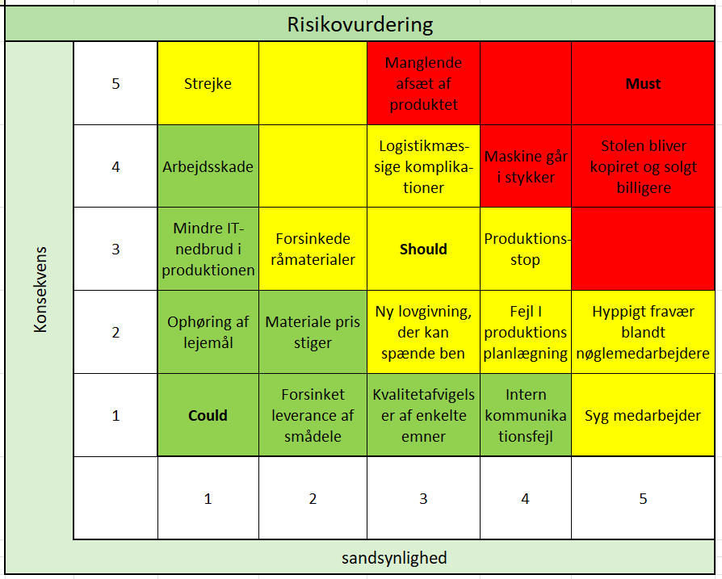

Gantt kort
Projekt planlæggelse
Projektets startdato: | 2025-11-03
Projektets slutdato: | 2025-12-11
Beskrivelse af opgaver | Dato for undervisning | Dato for start på opgaven | Afsluttelse af opgaven | 2025-11-03 | 2025-11-04 | 2025-11-05 | 2025-11-06 | 2025-11-07 | 2025-11-10 | 2025-11-11 | 2025-11-12 | 2025-11-13 | 2025-11-14 | 2025-11-17 | 2025-11-18 | 2025-11-19 | 2025-11-20 | 2025-11-21 | 2025-11-24 | 2025-11-25 | 2025-11-26 | 2025-11-27 | 2025-11-28 | 2025-12-01 | 2025-12-02 | 2025-12-03 | 2025-12-04 | 2025-12-05 | 2025-12-08 | 2025-12-09 | 2025-12-10 | 2025-12-11

Projektplan & risikovurdering | 2025-11-17 | 2025-11-17 | 2025-12-10
Interessantanalyse &kommunikationsplan | 2025-11-21 | 2025-11-21 | 2025-11-28
Organisation & arbejdsopgaver | 2025-11-03 | 2025-11-03 | 2025-11-06
Stykliste | 2025-11-03 | 2025-11-03 | 2025-11-04
Forsyningsstrategi | 2025-11-04 | 2025-11-04 | 2025-12-03
Operationsdiagram | 2025-11-04 | 2025-11-04 | 2025-11-06
Maskinliste & fremstillingsvalg | 2025-11-03 | 2025-11-05 | 2025-11-26
Faciliteter & layout | 2025-11-17 | 2025-12-01 | 2025-12-05
Procesanalyse & operationskort | 2025-11-17 | 2025-11-17 | 2025-12-01
Produktionsplan & vedligehold | 2025-11-19 | 2025-12-01 | 2025-12-05
MRP | 2025-11-18 | 2025-11-19 | 2025-11-21
Lagerstyring | 2025-12-01 | 2025-12-03 | 2025-12-10
Etableringsbudget | 2025-11-24 | 2025-11-24 | 2025-12-01
Driftsbudget | 2025-12-01 | 2025-12-01 | 2025-12-10
Investeringsrentabilitet | 2025-12-01 | 2025-12-05 | 2025-12-10

3 Organisation & arbejdsopg.
Organisations diagram

HR

Arbejdsopgaver

Direktør |  | Direktøren har mest autoritet og tager alle endelige beslutninger 1 ansat til 55.000 kr. |  |  | 1
HR |  | HR er bindeleddet mellem medarbejderne og ledelsen. Deres arbejdsopgaver er rekruttering, onboarding, udviklng, trivsel, løn, jura, samtaler, strategi, offboarding.

Bogholderi |  | Bogholderi håndterer virksomhedens økonomiske registreringer og sikrer, at alle indtægter, udgifter og bilag bliver korrekt bogført. 1 er ansat til HR og bogholderi til 45.000 kr. |  |  | 1
Indkøbsstyring |  | De planlægger, bestiller og styrer virksomhedens indkøb af materialer, varer og leverandører – så produktionen altid har det, der skal bruges, til den bedste pris og tid.

Logistik |  | De planlægger, styrer og optimerer transport, lager, materialeflow og distribution, så varer kommer det rigtige sted hen på det rigtige tidspunkt. 1 er ansat til indkøbsstyring og logistik til 40.000 kr. |  |  | 1
Lager |  | De modtager, kontrollerer, registrerer og placerer varer korrekt på lageret, når de ankommer til virksomheden. 2 er ansat til 28.000 kr. Pr. Medarbejder |  |  | 2

Design |  | Design designer nye produkter og videreudvikler eksiterende produkter 2 er ansat til 35.000 kr. Pr. medarbejder og begge laver både design, test og prototyping og CAD/CAE. |  |  | 2
Test og prototyping |  | De laver mockups og prototyper af de nye produkter, hvor de laver styrkeberigninger og tests på dem.
CAD/CAE |  | De laver digitale tegninger af de nye designs.

Montage |  | De samler produktets dele til et færdigt produkt – enten manuelt eller ved hjælp af maskiner. 6 er ansat så, så der kan være 3 på hvert hold. Dagsholdet får 30.000 kr. og aftenholdet får 35.000 kr. |  |  | 6
Lager |  | Lager har kontrol over hvad og hvor meget vi har på lager, hvilket hjælper os med at spare på bestilling af nye vare. 4 er ansat, så 2 kan være på hvert hold. Dagshold får 28.000 kr. og aftenholdet får 30.000 kr. |  |  | 4
Kvalitetssikring |  | At sikre, at produkter eller processer lever op til krav og standarder, så fejl opdages og forebygges. Dette tager produktionsmedarbejderne sig af.
Fremstilling |  | De producerer produktet ud fra materialer og komponenter ved hjælp af maskinerne. 22 er ansat, så der er 11 på hvert hold. Dagsholdet får 30.000 kr. Aftenholdet får 35.000 kr. |  |  | 22
Antal ansatte | 39 |  | Løn pr. måned | 1235000

5 Forsyningsstrategi
Stykliste
PART NO. | PART | Description | Material | Quantity
10-200 |  | Sæde | Plywood | 1
10-100 |  | Stel | 1023 Carbon steel | 1
1001 |  | Indsats i sæde | AISI Type 316L Stainless steel | 4
1003 |  | Spacer | POM | 8
1005 |  | Pluks | PP | 4
1006 |  | Indsats i fod | AISI 316 Annealed Stainless steel bar (SS) | 4
1004 |  | Fod | PP | 4
1002 |  | Skrue | Cast Satinless steel M5 x 30mm | 4

Maskine pris
Enhed |  | Kr/t | Enheder/t | Styk pris eksl. Materiale | Styk pris inkl. Materieale | Antal | Total for 2000 stole
Indsats til sæde |  | 495 kr. | 144 | 3 kr. | 5.45 kr. | 8000 | 43,614.95 kr.
Stel |  | 1,276 kr. | 130 | 10 kr. | 236 kr. | 2000 | 471,295.36 kr. |  | https://staalet.dk/vare/rundt-staalroer/
Sæde |  | 791 kr. | 30 | 26 kr. | 67.60 kr. | 2000 | 135,203.26 kr. |  | https://www.stark.dk/raw-fyr-krydsfiner-a-c-12-mm-1220-mm-2440-mm?id=3200-9590207
Total |  | 2,312 kr. |  | 40 kr. | 308.70 kr. |  | 715,124.92 kr.

Materiale pris
Enhed | Materiale | Størrelse | Antal pr størrelse | Kr. | Kr. pr. enhed | Antal | Total
Indsats til sæde | Rustfri stål | Ø20x3000mm | 214.28571429 | 431.25 kr. | 2.01 kr. | 8000 | 16,100.00 kr.
Stel | aisi 1045 | Ø16x6000mm | 0.9 | 203.25 | 225.83 kr. | 2000 | 451,666.67 kr.
Sæde | Krydsfiner | 1220x2440mm | 9 | 371.25 kr. | 41.25 kr. | 2000 | 82,500.00 kr.
Lim | DANA lim | 15L | 89.820359281 | 1,537.50 kr. | 17.12 kr. | 2000 | 34,235.00 kr.
Maling | RAL9005 | 3000ml | 17.574692443 | 494.25 kr. | 28.12 kr. | 2000 | 56,245.65 kr.
Total |  |  |  | 3,037.50 kr. | 269.10 kr. |  | 704,822.05 kr.

Komponenter
Enhed | Materiale | Pris pr. stk. | Pris pr. enhed | Antal | Total
Split til fod | aisi 1020 steel | 4.50 kr. | 18.00 kr. | 32000 | 144,000.00 kr.
Fod | PP | 1.20 kr. | 4.80 kr. | 32000 | 38,400.00 kr.
Plug til fod | PP | 1.20 kr. | 4.80 kr. | 32000 | 38,400.00 kr.
Spacer | POM | 1.50 kr. | 12.00 kr. | 64000 | 96,000.00 kr.
Skrue | Cast iron steel | 0.50 kr. | 2.00 kr. | 32000 | 16,000.00 kr.
Total |  |  | 41.60 kr. |  | 332,800.00 kr.

El pris /år
560,689 kr.

Krajlics model
Høj | volumevarer |  |  |  | Strategisk varer
 |  | Finér til sæde | Rør til stel
 |  |  | Rør til indsats I sæde |  | Maling
vigtigheden af indkøb |  | Lim
 | Ukritiske varer |  |  |  | Flaskehalsvarer
 |  |  | Skrue |  | Indsats i fod
 |  |  | Spacer | Pluks
Lav |  |  | Fod
 | Lav |  |  | Kompleksitet af leverendørmarkedet |  |  |  | Høj

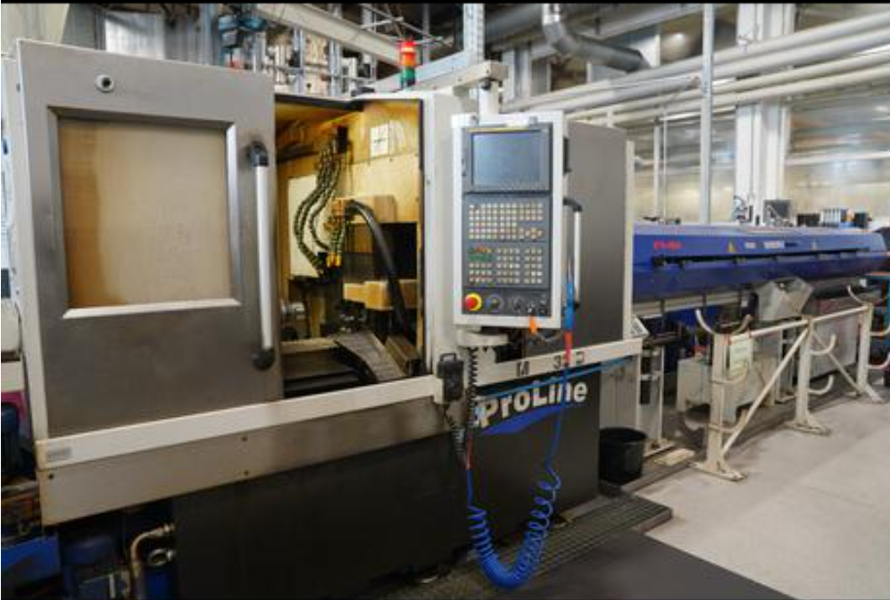
Indsats til sæde | cnc drejebænk
 | Input data | yearly rate | Hourly rate
Acquistion price incl. Equipment | 400,000 kr.
Internal rate of interest | 7.00% | 28,000 kr. | 39 kr.
Depreciation (years) | 30 | 13,333 kr. | 2 kr.
Rent (kr/m2/year) | 250 kr. | 3,000 kr. | 4 kr.
Operation hours pr. year (2 shifts) | 722
Energy consumption (kr pr/year) | 63 kr. | 45,486 kr. | 63 kr.
Maintenance (kr pr/year) | 5% | 20,000 kr. | 28 kr.
Consumables (kr pr/year) | 150,000 kr. | 150,000 kr. | 208 kr.
Machine tools (kr pr/year) | 100,000 kr. | 100,000 kr. | 139 kr.
Auxiliary tools (kr pr/year) | 10,000 kr. | 10,000 kr. | 14 kr.
Total |  | 369,819 kr. | 495 kr.

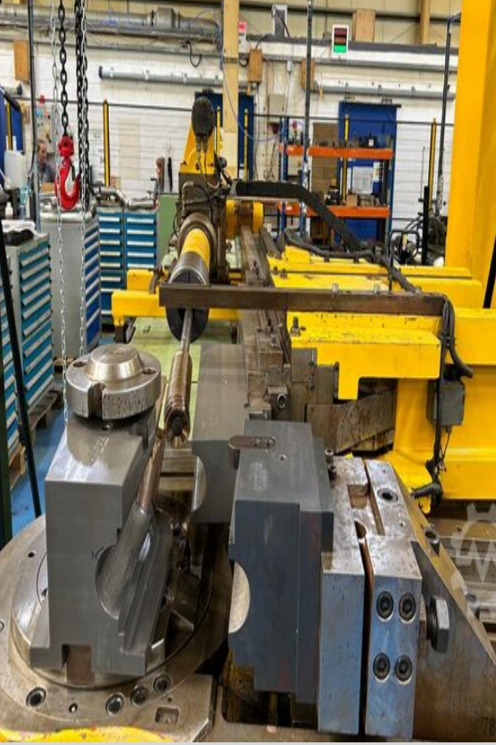
CNC Rør bukker
 | Input data | yearly rate | Hourly rate
Acquistion price incl. Equipment | 250,000 kr.
Internal rate of interest | 7% | 17,500 kr. | 61 kr.
Depreciation (years) | 20 | 12,500 kr. | 21 kr.
Rent (kr/m2/year) | 600 kr. | 7,200 kr. | 25 kr.
Operation hours pr. year (2 shifts) | 288
Energy consumption (kr pr/year) | 15 kr. | 4,320 kr. | 15 kr.
Maintenance (kr pr/year) | 5% | 12,500 kr. | 43 kr.
Consumables (kr pr/year) | 10,000 kr. | 10,000 kr. | 35 kr.
Machine tools (kr pr/year) | 50,000 kr. | 50,000 kr. | 174 kr.
Auxiliary tools (kr pr/year) | 10,000 kr. | 10,000 kr. | 35 kr.
Total |  | 124,020 kr. | 408 kr.

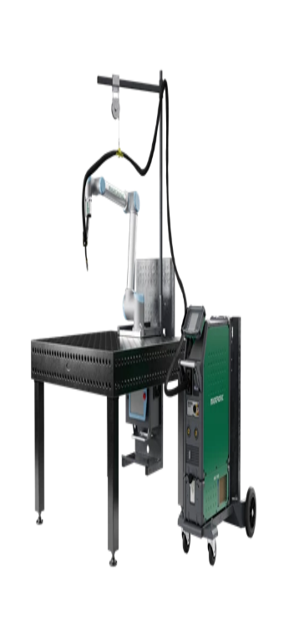
svjeser
 | Input data | yearly rate | Hourly rate
Acquistion price incl. Equipment | 600,000 kr.
Internal rate of interest | 7% | 42,000 kr. | 61 kr.
Depreciation (years) | 12 | 50,000 kr. | 83 kr.
Rent (kr/m2/year) | 600 kr. | 7,200 kr. | 10 kr.
Operation hours pr. year (2 shifts) | 693
Energy consumption (kr pr/year) | 35 kr. | 24,255 kr. | 35 kr.
Maintenance (kr pr/year) | 5% | 30,000 kr. | 43 kr.
Consumables (kr pr/year) | 10,000 kr. | 10,000 kr. | 14 kr.
Machine tools (kr pr/year) | 50,000 kr. | 50,000 kr. | 72 kr.
Auxiliary tools (kr pr/year) | 10,000 kr. | 10,000 kr. | 14 kr.
Total |  | 223,455 kr. | 334 kr.


Laser Skære/bore
 | Input data | yearly rate | Hourly rate
Acquistion price incl. Equipment | 700,000 kr.
Internal rate of interest | 7% | 49,000 kr. | 61 kr.
Depreciation (years) | 25 | 28,000 kr. | 112 kr.
Rent (kr/m2/year) | 250 kr. | 3,000 kr. | 4 kr.
Operation hours pr. year (2 shifts) | 800
Energy consumption (kr pr/year) | 13 kr. | 10,000 kr. | 13 kr.
Maintenance (kr pr/year) | 5% | 35,000 kr. | 44 kr.
Consumables (kr pr/year) | 10,000 kr. | 10,000 kr. | 13 kr.
Machine tools (kr pr/year) | 50,000 kr. | 50,000 kr. | 63 kr.
Auxiliary tools (kr pr/year) | 10,000 kr. | 10,000 kr. | 13 kr.
Total |  | 195,000 kr. | 321 kr.

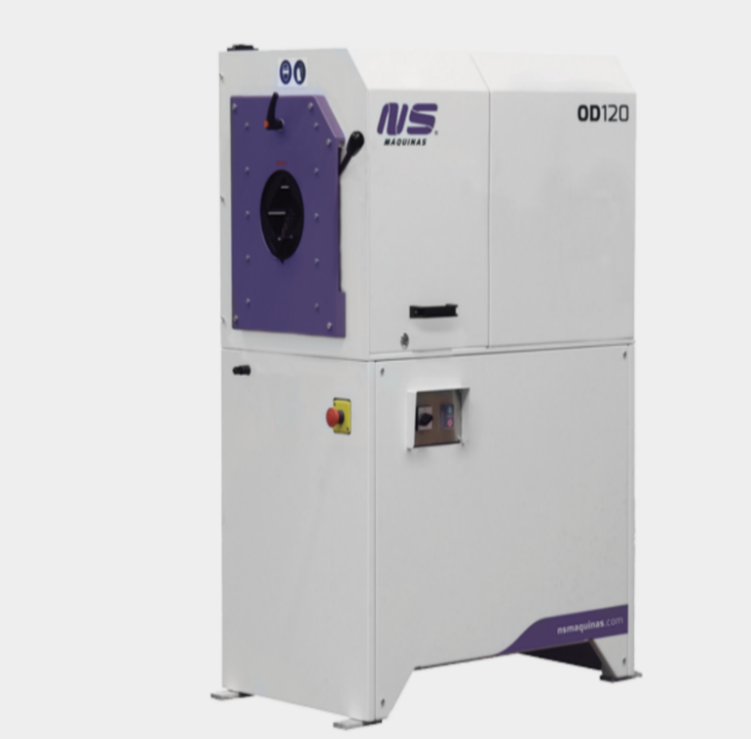
Afgrater
 | Input data | yearly rate | Hourly rate
Acquistion price incl. Equipment | 90,000 kr.
Internal rate of interest | 7% | 6,300 kr. | 22 kr.
Depreciation (years) | 20 | 4,500 kr. | 1 kr.
Rent (kr/m2/year) | 250 kr. | 3,000 kr. | 10 kr.
Operation hours pr. year (2 shifts) | 288
Energy consumption (kr pr/year) | 9 kr. | 2,520 kr. | 9 kr.
Maintenance (kr pr/year) | 5% | 4,500 kr. | 16 kr.
Consumables (kr pr/year) | 10,000 kr. | 10,000 kr. | 35 kr.
Machine tools (kr pr/year) | 25,000 kr. | 25,000 kr. | 87 kr.
Auxiliary tools (kr pr/year) | 10,000 kr. | 10,000 kr. | 35 kr.
Total |  | 65,820 kr. | 213 kr.

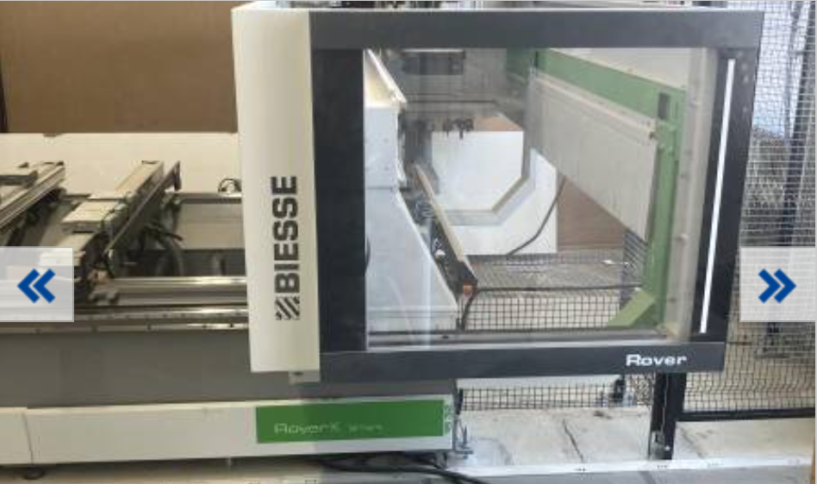
CNC Skære til sæde
 | Input data | yearly rate | Hourly rate
Acquistion price incl. Equipment | 340,000 kr.
Internal rate of interest | 7% | 23,800 kr. | 7 kr.
Depreciation (years) | 15 | 22,667 kr. | 3 kr.
Rent (kr/m2/year) | 250 kr. | 3,000 kr. | 1 kr.
Operation hours pr. year (2 shifts) | 3466
Energy consumption (kr pr/year) | 73 kr. | 251,285 kr. | 73 kr.
Maintenance (kr pr/year) | 5% | 17,000 kr. | 5 kr.
Consumables (kr pr/year) | 10,000 kr. | 10,000 kr. | 3 kr.
Machine tools (kr pr/year) | 50,000 kr. | 50,000 kr. | 14 kr.
Auxiliary tools (kr pr/year) | 10,000 kr. | 10,000 kr. | 3 kr.
Total |  | 387,752 kr. | 108 kr.

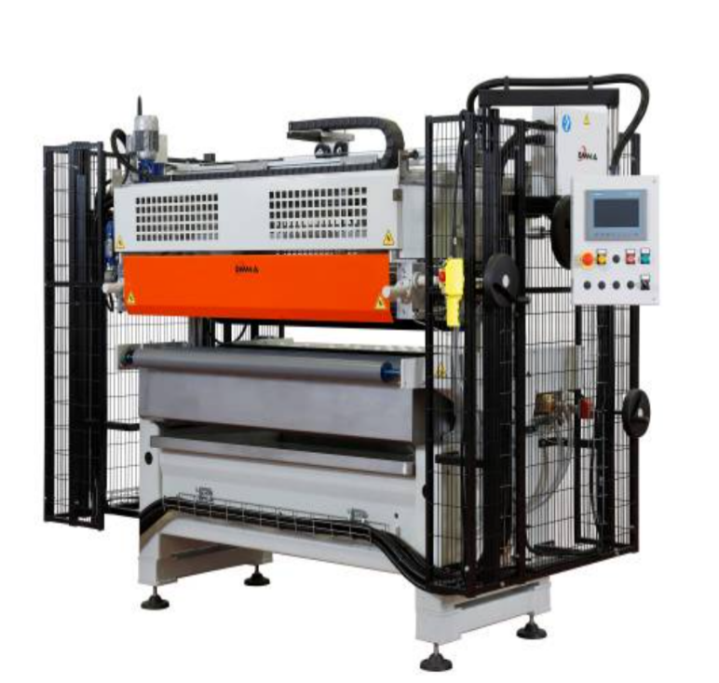
OMMA OPEN
 | Input data | yearly rate | Hourly rate
Acquistion price incl. Equipment | 370,000 kr.
Internal rate of interest | 7% | 25,900 kr. | 10 kr.
Depreciation (years) | 10 | 37,000 kr. | 4 kr.
Rent (kr/m2/year) | 250 kr. | 3,000 kr. | 1 kr.
Operation hours pr. year (2 shifts) | 2600
Energy consumption (kr pr/year) | 13 kr. | 32,500 kr. | 13 kr.
Maintenance (kr pr/year) | 5% | 18,500 kr. | 7 kr.
Consumables (kr pr/year) | 10,000 kr. | 10,000 kr. | 4 kr.
Machine tools (kr pr/year) | 50,000 kr. | 50,000 kr. | 19 kr.
Auxiliary tools (kr pr/year) | 10,000 kr. | 10,000 kr. | 4 kr.
Total |  | 186,900 kr. | 62 kr.

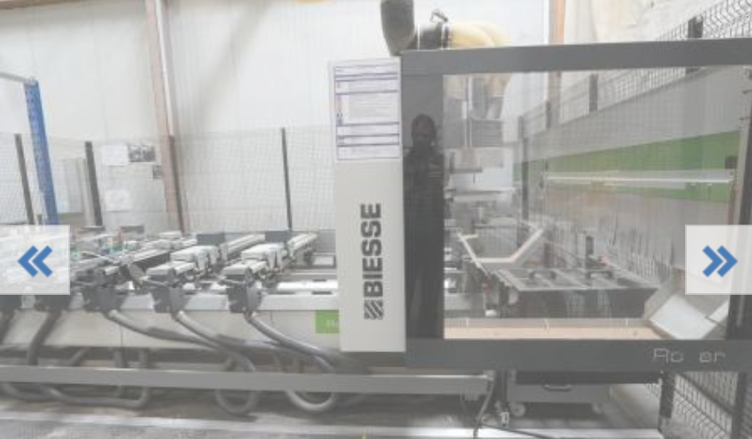
Rover A Smart 1632
 | Input data | yearly rate | Hourly rate
Acquistion price incl. Equipment | 600,000 kr.
Internal rate of interest | 7% | 42,000 kr. | 24 kr.
Depreciation (years) | 12 | 50,000 kr. | 83 kr.
Rent (kr/m2/year) | 600 kr. | 7,200 kr. | 4 kr.
Operation hours pr. year (2 shifts) | 1733
Energy consumption (kr pr/year) | 33 kr. | 56,323 kr. | 33 kr.
Maintenance (kr pr/year) | 5% | 30,000 kr. | 17 kr.
Consumables (kr pr/year) | 10,000 kr. | 10,000 kr. | 6 kr.
Machine tools (kr pr/year) | 50,000 kr. | 50,000 kr. | 29 kr.
Auxiliary tools (kr pr/year) | 10,000 kr. | 10,000 kr. | 6 kr.
Total |  | 255,523 kr. | 202 kr.

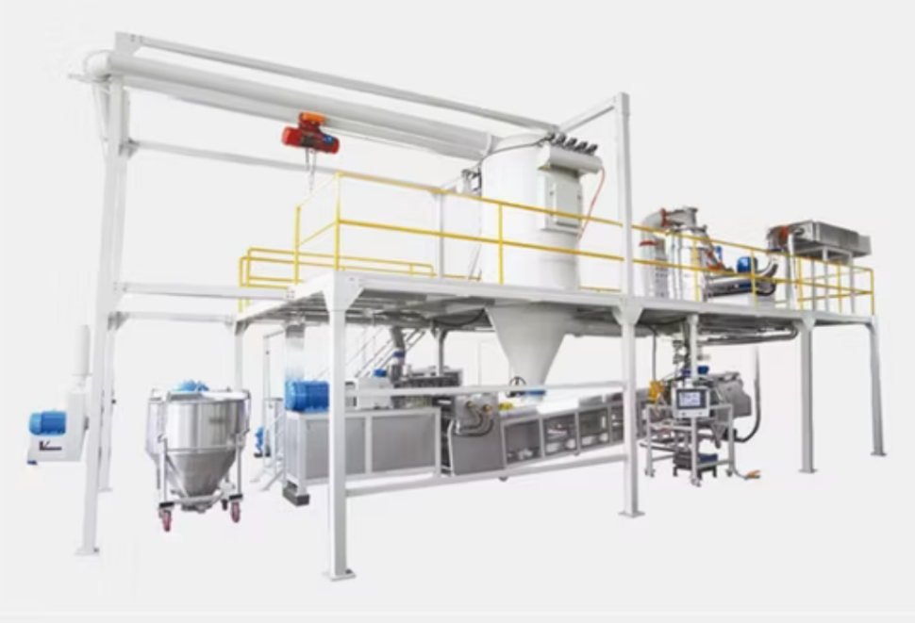
Sprøjte lakering
 | Input data | yearly rate | Hourly rate
Acquistion price incl. Equipment | 1,615,000 kr.
Internal rate of interest | 7% | 113,050 kr. | 38 kr.
Depreciation (years) | 15 | 107,667 kr. | 12 kr.
Rent (kr/m2/year) | 250 kr. | 3,000 kr. | 1 kr.
Operation hours pr. year (2 shifts) | 3000
Energy consumption (kr pr/year) | 38 kr. | 112,500 kr. | 38 kr.
Maintenance (kr pr/year) | 5% | 80,750 kr. | 27 kr.
Consumables (kr pr/year) | 100,000 kr. | 100,000 kr. | 33 kr.
Machine tools (kr pr/year) | 50,000 kr. | 50,000 kr. | 17 kr.
Auxiliary tools (kr pr/year) | 10,000 kr. | 10,000 kr. | 3 kr.
Total |  | 576,967 kr. | 169 kr.

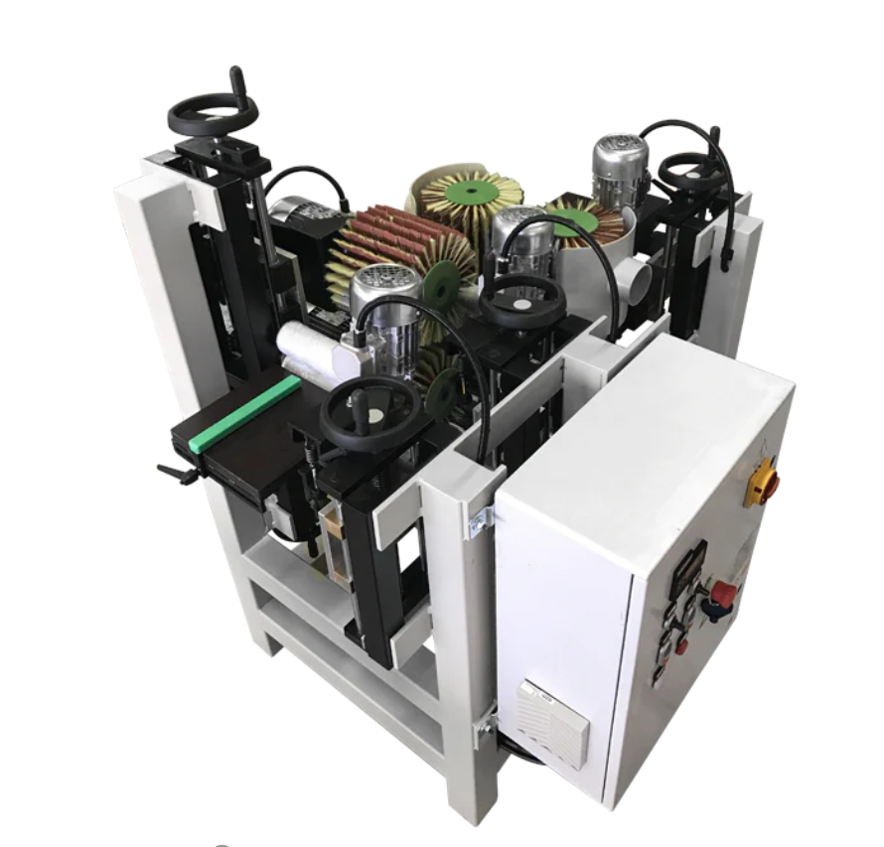
pudse sædet
 | Input data | yearly rate | Hourly rate
Acquistion price incl. Equipment | 224,115 kr.
Internal rate of interest | 7% | 15,688 kr. | 12 kr.
Depreciation (years) | 10 | 22,412 kr. | 3 kr.
Rent (kr/m2/year) | 250 kr. | 3,000 kr. | 2 kr.
Operation hours pr. year (2 shifts) | 1300
Energy consumption (kr pr/year) | 5 kr. | 6,500 kr. | 5 kr.
Maintenance (kr pr/year) | 5% | 11,206 kr. | 9 kr.
Consumables (kr pr/year) | 100,000 kr. | 100,000 kr. | 77 kr.
Machine tools (kr pr/year) | 75,000 kr. | 75,000 kr. | 58 kr.
Auxiliary tools (kr pr/year) | 12,000 kr. | 12,000 kr. | 9 kr.
Total |  | 245,805 kr. | 174 kr.

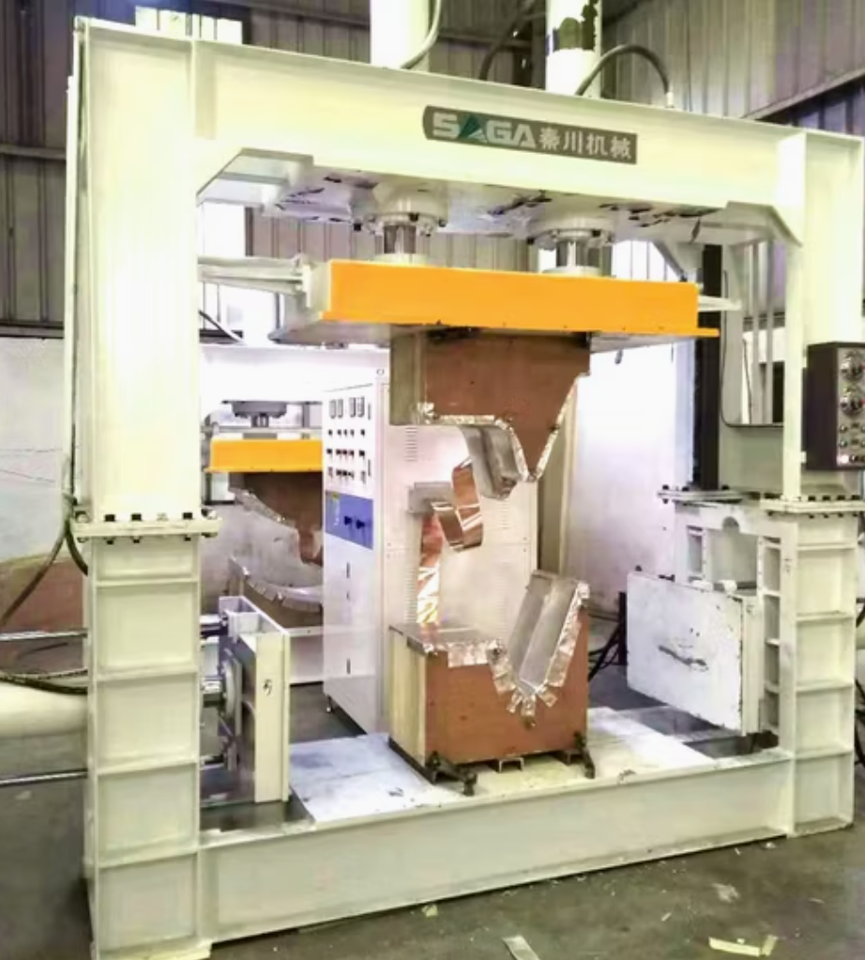
Formnig af sæde
 | Input data | yearly rate | Hourly rate
Acquistion price incl. Equipment | 155,000 kr.
Internal rate of interest | 7% | 10,850 kr. | 4 kr.
Depreciation (years) | 15 | 10,333 kr. | 1 kr.
Rent (kr/m2/year) | 250 kr. | 3,000 kr. | 1 kr.
Operation hours pr. year (2 shifts) | 3000
Energy consumption (kr pr/year) | 5 kr. | 15,000 kr. | 5 kr.
Maintenance (kr pr/year) | 5% | 7,750 kr. | 3 kr.
Consumables (kr pr/year) | 100,000 kr. | 100,000 kr. | 33 kr.
Machine tools (kr pr/year) | 75,000 kr. | 75,000 kr. | 25 kr.
Auxiliary tools (kr pr/year) | 12,000 kr. | 12,000 kr. | 4 kr.
Total |  | 233,933 kr. | 76 kr.

Make/Buy
PART NO. | PART | Description | Material | Quantity | Make or Buy | Begrundelse
10-200 |  | Sæde | Plywood | 1 | Make | Lavere stykomkostninger, bedre kontrol over kvalitet og miljø
10-100 |  | Stel | 1023 Carbon steel | 1 | Make | Færre leveringer (svært at stable færdig stel)
1001 |  | Indsats i sæde | AISI Type 316L Stainless steel | 4 | Make | Kræver ikke meget plads og kan købe rå materiale fra samme sted som stel
1003 |  | Spacer | POM | 8 | Buy | Fordi de er så små at man kan købe alle små komponenter fra samme leverandør
1005 |  | Pluks | PP | 4 | Buy | Fordi de er så små at man kan købe alle små komponenter fra samme leverandør
1006 |  | Indsats i fod | AISI 316 Annealed Stainless steel bar (SS) | 4 | Buy | Fordi vi ikke havde råd til at købe en maskine der kan lave dem
1004 |  | Fod | PP | 4 | Buy | Fordi de er så små at man kan købe alle små komponenter fra samme leverandør
1002 |  | Skrue | Cast Satinless steel M5 x 30mm | 4 | Buy | Fordi de er så billige

6 Operationsdiagram
Operationsdiagram

 | Indsats i sæde | Sæde |  | Stel

CNC Dreje
Skære
Bore

15
6
1

CNC Skære
Lime
Save

16
7
2

Tørre
kontrol
Afgrate

5
8
3

Presse
Kontrol

1
9

Afgrate
Bukke

10
4

Bore
Svejse

11
5

kontrol
kontrol

3
2

Pudse
 |  |  | Spacer
 |  |  | Skrue
12

Montere
Male

17

13

kontrol
Tørre
6

14

kontrol

4

 |  |  | Pluks
 |  |  | Indsats i fod
 |  |  | Fod
Montere

18

kontrol

7

8 Faciliteter & layout
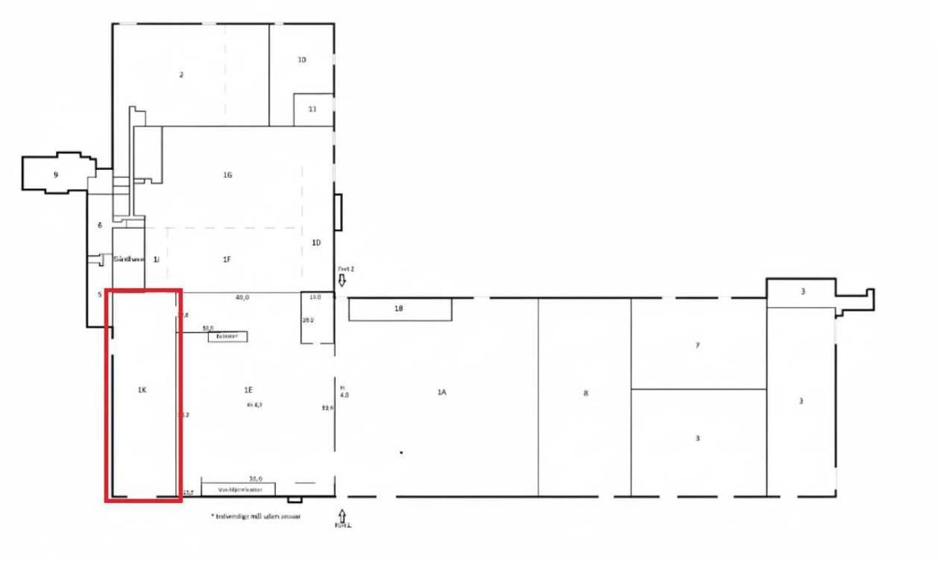
plan layout

 | Lager/opbevering af færige stole

 | Prduktions linje for sæde
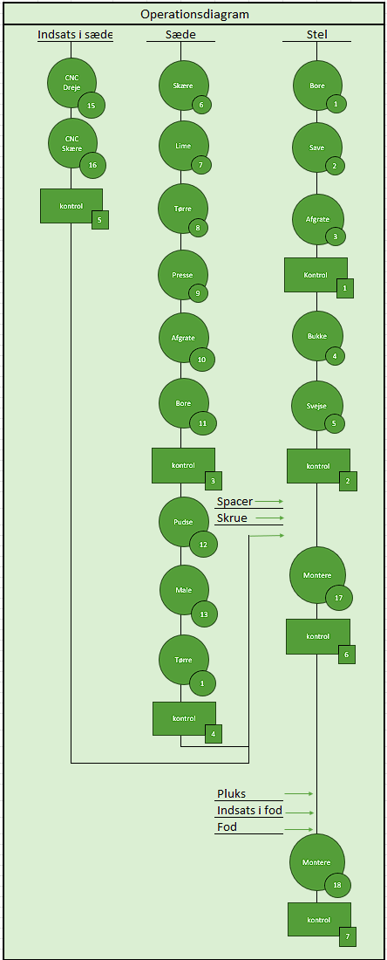
 | Prduktions linje for stel

 | Personale rum

 | samle område for stol

 | pakke område

 | pile fra Lager igenem sæde produktion til smaling | https://www.edc.dk/erhverv/erhvervslejemaal/lager-produktion/6705-esbjerg-oe/spangsbjerg-moellevej-100/670114509/

 | pile fra Lager igenem stel produktion til smaling

 | indelvering af være/rå matriale

 | stol fra same område til opbevaring også til pakke område og efter til udlevering
Layout for Produktionen:




















 |  |  | 1

Maskinnummer:

106
104
105

102
107

101
103

201
203
108
202
204

9 Procesanalyse&Operationskort
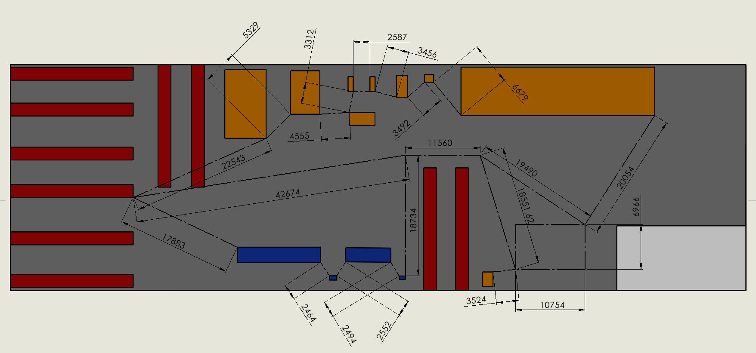
Operationskort |  |  |  |  |  | PROCESANALYSE - Stel
 |  |  | Tegningsnummer: | Komponentnavn:
Indgående materiale: |  |  | 0001-000 | Stel |  | SAG | Elementrækkehus 1234567
Ø 16 mm stangmateriale, varenummr 10-100 |  |  |  |  |  | Emne | Produktion af vare nr. 10-100
 |  |  |  |  |  | Område | Dette operationsmønsterskema er på et område, som udgør xxx m² |  |  |  |  |  |  |  |  |  |  |  | SAMLEVEJLEDNING
Proces-nummer: |  | Maskinnavn: | Maskinnummer: | Proces: | Estimeret | Dato
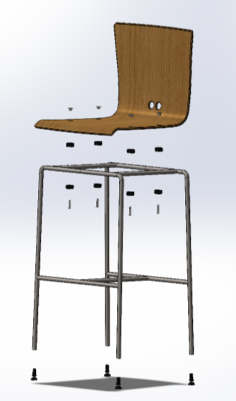
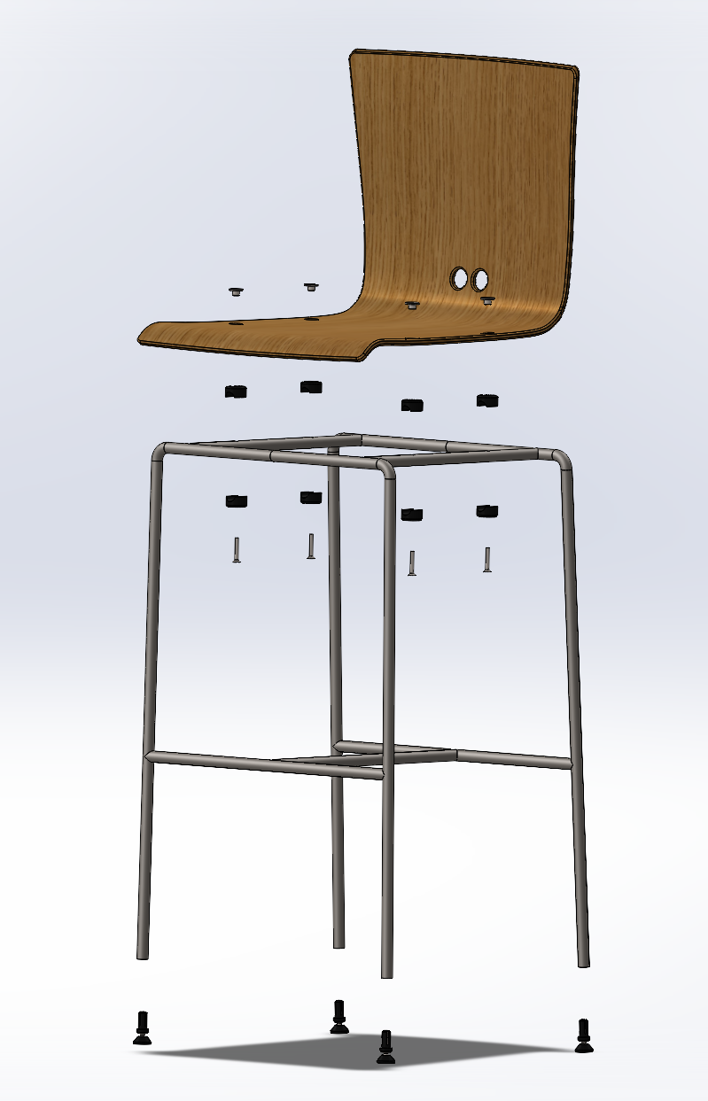
 |  |  |  |  | Styk/time | Navn
 | 1+2 | CNC sav + bor | 201 | Afsave og bore | 130
 | 3 | Tube End Deburring Machine | 202 | Afgrate | 360
 | 4 | CNC Rør bukker | 203 | Bukke | 34 |  | AKTIVITETER | Operation | Håndtering | Transport | Kontrol | Ophold | Lager | Arbejdstid | Maskintid | Afstand | Mængde | Bemærkning
 | 5 | CoWelder | 204 | Svejse | 90 | Akt. Nr. |  |  |  |  |  |  |  | min. |  | m.
 |  |  |  |  |  | 1 | Modtagelse af rør |  |  |  |  |  |  | 10 |  |  | Ø16*6000 mm | Gange 30
Operationskort |  |  |  |  |  | 2 | Modtagekontrol, kontrol om korrekt levering samt fejl på de indgående materialer. |  |  |  |  |  |  | 10
 |  |  | Tegningsnummer: | Komponentnavn:
Indgående materiale: |  |  | 0002-000 | Sæde |  | 3 | Rørene bliver transporteret til CNC sav + bor |  |  |  |  |  |  | 15 |  | 17.88
xx mm træfinér, varenummer 10-200 |  |  |  |  |  | 4 | Rørene bliver afsavet, boret og målt |  |  |  |  |  |  |  | 14
 |  |  |  |  |  | 5 | Rørene bliver transporteret til tube end deburring machine |  |  |  |  |  |  | 10 |  | 2.46
Proces-nummer: |  | Maskinnavn: | Maskinnummer: | Proces: | Estimeret | 6 | Rørene bliver afgratet |  |  |  |  |  |  |  | 5
 |  |  |  |  | Styk/time | 7 | Rørene bliver transporteret til rør bukker |  |  |  |  |  |  | 10 |  | 2.55
 | 6 | CNC- Skærer | 101 | Skære | 30 | 8 | Rørene bliver bukket |  |  |  |  |  |  |  | 53
 | 7 | Open glue spreader | 102 | Lime | 40 | 9 | Rørene bliver transporteret til coWelder |  |  |  |  |  |  | 15 |  | 2.49
 | 8 | Tørrebord | 103 | Tørre sæderne | 40 | 10 | Rørene bliver svejset |  |  |  |  |  |  |  | 20
 | 9 | Press Machine for Chair Seats | 104 | Presse | 35 | 11 | Kontrol af færdige produkt |  |  |  |  |  |  | 10
 | 10+11 | Rover A Smart 1632 | 105 | Fræse og bore | 60
 | 12 | QuickWood QT4 – 4-Sided Curved Part Sanding Machine | 106 | Pudse | 80 | Sum maskintid (min.) |  |  |  |  |  |  |  |  | 92
 | 13+14 | Spray Paint System Powder Coating | 107 | Male | 35 | Sum arbejdstid (min.) |  |  |  |  |  |  |  | 80
 |  |  |  |  |  | Sum Produktion tid (min.) |  |  |  |  |  |  | 172

Operationskort |  |  |  |  |  | PROCESANALYSE - Sæde
 |  |  | Tegningsnummer: | Komponentnavn:
Indgående materiale: |  |  | 0003-000 | Indsats i sæde |  | SAG | Elementrækkehus 1234567
Ø ?? stangmateriale, varenummer 1001 |  |  |  |  |  | Emne | Produktion af vare nr. 10-200
 |  |  |  |  |  | Område | Dette operationsmønsterskema er på et område, som udgør xxx m²
Proces-nummer: |  | Maskinnavn: | Maskinnummer: | Proces: | Estimeret | Dato
 |  |  |  |  | Styk/time | Navn
 | 15+16 | CNC-drejebænk | 108 | Dreje + skære | 144

 |  |  |  |  |  |  | AKTIVITETER | Operation | Håndtering | Transport | Kontrol | Ophold | Lager | Arbejdstid | Maskintid | Afstand | Mængde | Bemærkning
 |  |  |  |  |  | Akt. Nr. |  |  |  |  |  |  |  | min. |  | m.
 |  |  |  |  |  | 1 | Modtagelse af finér |  |  |  |  |  |  | 10 |  |  | 1220x2440mm | Gange 30
 |  |  |  |  |  | 2 | Modtagelse af lim og maling |  |  |  |  |  |  | 5 |  |  | 167 ml lim og 170,7 ml maling | Gange 30
 |  |  |  |  |  | 3 | Modtagekontrol, kontrol om korrekt levering samt fejl på de indgående materialer. |  |  |  |  |  |  | 10

 |  |  |  |  |  | 4 | Finéren bliver transporteret til CNC-skærer |  |  |  |  |  |  | 2 |  | 22.54
 |  |  |  |  |  | 5 | Finéren bliver skåret |  |  |  |  |  |  |  | 60
 |  |  |  |  |  | 6 | Finéren bliver transporteret til open glue spreader |  |  |  |  |  |  | 15 |  | 5.32

 |  |  |  |  |  | 7 | Finéren bliver limet sammen |  |  |  |  |  |  |  | 45
 |  |  |  |  |  | 8 | Finéren bliver transporteret til tørrebord |  |  |  |  |  |  | 15 |  | 4.55
 |  |  |  |  |  | 9 | Finéren tørrer |  |  |  |  |  |  |  | 45
 |  |  |  |  |  | 10 | Finéren bliver transporteret til presser |  |  |  |  |  |  | 15 |  | 3.31
 |  |  |  |  |  | 11 | Finéren bliver presset sammen til sæde |  |  |  |  |  |  |  | 51.5
 |  |  |  |  |  | 12 | Sædet bliver transporteret til Rover A Smart 1632 |  |  |  |  |  |  | 10 |  | 3.45
 |  |  |  |  |  | 13 | Sædet bliver skåret til og der bliver boret huller |  |  |  |  |  |  |  | 30
 |  |  |  |  |  | 14 | Kontrol af sæde |  |  |  |  |  |  | 10
 |  |  |  |  |  | 15 | Sædet bliver transporteret til Quickwood QT4 |  |  |  |  |  |  | 10 |  | 3.49
 |  |  |  |  |  | 16 | Sædet bliver pudset |  |  |  |  |  |  |  | 22.5
 |  |  |  |  |  | 17 | Sædet bliver transporteret til Spray paint system |  |  |  |  |  |  | 10 |  | 6.67
 |  |  |  |  |  | 18 | Sædet bliver malet og tørret |  |  |  |  |  |  |  | 51.5
 |  |  |  |  |  | 19 | Kontrol af færdige produkt |  |  |  |  |  |  | 10

 |  |  |  |  |  | Sum maskintid (min.) |  |  |  |  |  |  |  |  | 305.5
 |  |  |  |  |  | Sum arbejdstid (min.) |  |  |  |  |  |  |  | 122
 |  |  |  |  |  | Sum Produktion tid (min): |  |  |  |  |  |  | 427.5

 |  |  |  |  |  | PROCESANALYSE - Indsats i sæde

 |  |  |  |  |  | SAG | Elementrækkehus 1234567
 |  |  |  |  |  | Emne | Produktion af vare nr. 1001
 |  |  |  |  |  | Område | Dette operationsmønsterskema er på et område, som udgør xxx m²
 |  |  |  |  |  | Dato
 |  |  |  |  |  | Navn

 |  |  |  |  |  |  | AKTIVITETER | Operation | Håndtering | Transport | Kontrol | Ophold | Lager | Arbejdstid | Maskintid | Afstand | Mængde | Bemærkning
 |  |  |  |  |  | Akt. Nr. |  |  |  |  |  |  |  | min. |  | m.
 |  |  |  |  |  | 1 | Modtagelse af rør |  |  |  |  |  |  | 10 |  |  | Ø20x3000mm | Gange 30
 |  |  |  |  |  | 2 | Modtagekontrol, kontrol om korrekt levering samt fejl på de indgående materialer. |  |  |  |  |  |  | 10

 |  |  |  |  |  | 3 | Rørene bliver transporteret til CNC drejebænk |  |  |  |  |  |  | 10 |  | 71.23
 |  |  |  |  |  | 4 | Rørene bliver drejet og skåret |  |  |  |  |  |  |  | 12.5
 |  |  |  |  |  | 5 | Kontrol af færdige produkt |  |  |  |  |  |  | 10

 |  |  |  |  |  | Sum maskintid (min.) |  |  |  |  |  |  |  |  | 12.5
 |  |  |  |  |  | Sum arbejdstid (min.) |  |  |  |  |  |  |  | 40
 |  |  |  |  |  | Sum Produktion tid (min.) |  |  |  |  |  |  | 52.5

11 Lagerstyring
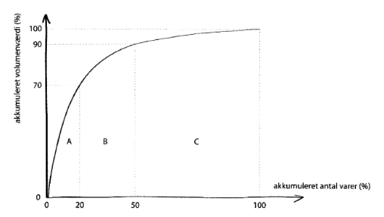
 | Artikel | Årlig forbrug i antal stk. | Antal gange der bliver indkøbt pr. År | Antal købt per gang | Antal på lager ved 100% | Gennemsnitsfaktor | Gennemsnitslager | Stykpris | Værdi af lagerbeholdningen | Lageromkostninger | Lageromkostninger pr. år | Omokostning pr. Ordrer | Antal ordrer pr. År | Ordreomkostninger pr. År | Total omkostninger pr. År
 | Fod | 416,000 stk | 1 | 416,000 stk | 416,000 stk | 2 | 208,000 stk | 1.20 DKK | 249,600.00 DKK | 20% | 49920 | 6,700 | 1 | 6700 | 56620
 | Pluks | 416,000 stk | 1 | 416,000 stk | 416,000 stk | 2 | 208,000 stk | 1.20 DKK | 249,600.00 DKK | 20% | 49920 | 6,700 | 1 | 6700 | 56620
 | Spacer | 832,000 stk | 1 | 832,000 stk | 832,000 stk | 2 | 416,000 stk | 1.50 DKK | 624,000.00 DKK | 20% | 124800 | 9,500 | 1 | 9500 | 134300
 | Skrue | 416,000 stk | 1 | 416,000 stk | 416,000 stk | 2 | 208,000 stk | 0.50 DKK | 104,000.00 DKK | 20% | 20800 | 6,700 | 1 | 6700 | 27500
 | Indsats i fod | 416,000 stk | 1 | 416,000 stk | 416,000 stk | 2 | 208,000 stk | 4.50 DKK | 936,000.00 DKK | 20% | 187200 | 6,700 | 1 | 6700 | 193900
 | Rør til stel | 104,000 stk | 1 | 104,000 stk | 104,000 stk | 2 | 52,000 stk | 203.25 DKK | 10,569,000.00 DKK | 20% | 2113800 | 14,800 | 1 | 14800 | 2128600
 | Finér til sæde | 11,556 stk | 1 | 11,556 stk | 11,556 stk | 2 | 5,778 stk | 371.25 DKK | 2,145,082.50 DKK | 20% | 429016.5 | 14,800 | 1 | 14800 | 443816.5
 | Lim | 1,158 stk | 1 | 1,158 stk | 1,158 stk | 2 | 579 stk | 2,050.00 Dkk | 1,186,950.00 Dkk | 20% | 237390 | 6,700 | 1 | 6700 | 244090
 | Maling | 5,897 stk | 1 | 5,897 stk | 5,897 stk | 2 | 2,948 stk | 494.25 Dkk | 1,457,246.70 Dkk | 20% | 291449.34 | 6,700 | 1 | 6700 | 298149.34
 | Rør til indsats i sæde | 112 stk | 1 | 112 stk | 112 stk | 2 | 56 stk | 431.25 Dkk | 24,150.00 Dkk | 20% | 4830 | 6700 | 1 | 6700 | 11530
 | I Alt: |  |  | 2,618,723 stk | 2618723 |  | 1,309,361 stk | 3,558.90 DKK | 17,545,629.20 DKK |  | 3509125.84 | 86000 |  | 86000 | 3,595,125.84 kr.

Fod | Indkøb pr. År | 1x | 2x | 3x | 4x | 5x |  |  |  |  | Fod | Optimal ordrestørrelse ved brug af Wilson's formel
 | Indkøb pr- gang | 416,000 stk | 208,000.00 kr. | 138,666.67 kr. | 104,000.00 kr. | 83,200.00 kr.
 | Gennemsnintslager - stk. | 208,000 stk | 104,000.00 kr. | 69,333.33 kr. | 52,000.00 kr. | 41,600.00 kr. |  |  |  |  |  | Optimal ordrestørrelse | (2*416.000*6.700) | 152403
 | Gennemsnitslager - pris | 249,600.00 DKK | 124,800.00 kr. | 83,200.00 kr. | 62,400.00 kr. | 49,920.00 kr. |  |  |  |  |  |  | 1,20*0,20
 | Lageromkostninger
 | Kr. Pr. År | 49920.00 | 24,960.00 kr. | 16,640.00 kr. | 12,480.00 kr. | 9,984.00 kr. |  |  |  |  |  | Ordreomkostninger | 416.000*6700 | 18288
 | Ordreomkostninger |  |  |  |  |  |  |  |  |  |  |  | 152,403
 | Kr. Pr. År. | 6700 | 13,400.00 kr. | 20,100.00 kr. | 26,800.00 kr. | 33,500.00 kr.
 |  |  |  |  |  |  |  |  |  |  |  | Lageromkostninger | 152.403*1,20*0,20 | 18288
 | Omkostninger i alt - kr. | 56,620.00 kr. | 38,360.00 kr. | 36,740.00 kr. | 39,280.00 kr. | 43,484.00 kr. |  |  |  |  |  |  | 2
 |  |  |  |  |  | I alt pr. År:
 |  |  |  |  |  | 110,220.00 kr. |  |  |  |  |  | Totale omkostninger | 18288+18288 | 36,576

Pluks | Indkøb pr. År | 1x | 2x | 3x | 4x | 5x |  |  |  |  | Pluks | Optimal ordrestørrelse ved brug af Wilson's formel
 | Indkøb pr- gang | 416,000 stk | 208,000.00 kr. | 138,666.67 kr. | 104,000.00 kr. | 83,200.00 kr.
 | Gennemsnintslager - stk. | 208,000 stk | 104,000.00 kr. | 69,333.33 kr. | 52,000.00 kr. | 41,600.00 kr. |  |  |  |  |  | Optimal ordrestørrelse | (2*416.000*6.700) | 152403
 | Gennemsnitslager - pris | 249,600.00 DKK | 124,800.00 kr. | 83,200.00 kr. | 62,400.00 kr. | 49,920.00 kr. |  |  |  |  |  |  | 1,20*0,20
 | Lageromkostninger
 | Kr. Pr. År | 49920.00 | 24,960.00 kr. | 16,640.00 kr. | 12,480.00 kr. | 9,984.00 kr. |  |  |  |  |  | Ordreomkostninger | 416.000*6700 | 18288
 | Ordreomkostninger |  |  |  |  |  |  |  |  |  |  |  | 152403
 | Kr. Pr. År. | 6700 | 13,400.00 kr. | 20,100.00 kr. | 26,800.00 kr. | 33,500.00 kr.
 |  |  |  |  |  |  |  |  |  |  |  | Lageromkostninger | 152.403*1,20*0,20 | 18288
 | Omkostninger i alt - kr. | 56,620.00 kr. | 38,360.00 kr. | 36,740.00 kr. | 39,280.00 kr. | 43,484.00 kr. |  |  |  |  |  |  | 2
 |  |  |  |  |  | I alt pr. År:
 |  |  |  |  |  | 110,220.00 kr. |  |  |  |  |  | Totale omkostninger | 18288+18288 | 36,576

Spacer | Indkøb pr. År | 1x | 2x | 3x | 4x | 5x |  |  |  |  | Spacer | Optimal ordrestørrelse ved brug af Wilson's formel
 | Indkøb pr- gang | 832,000 stk | 416,000.00 kr. | 277,333.33 kr. | 208,000.00 kr. | 166,400.00 kr.
 | Gennemsnintslager - stk. | 416,000 stk | 208,000.00 kr. | 138,666.67 kr. | 104,000.00 kr. | 83,200.00 kr. |  |  |  |  |  | Optimal ordrestørrelse | (2*832.000*9500) | 229,550
 | Gennemsnitslager - pris | 624,000.00 DKK | 312,000.00 kr. | 208,000.00 kr. | 156,000.00 kr. | 124,800.00 kr. |  |  |  |  |  |  | 1,5*0,20
 | Lageromkostninger
 | Kr. Pr. År | 124800.00 | 62,400.00 kr. | 41,600.00 kr. | 31,200.00 kr. | 24,960.00 kr. |  |  |  |  |  | Ordreomkostninger | 832.000*9500 | 26,386.2
 | Ordreomkostninger |  |  |  |  |  |  |  |  |  |  |  | 229,550
 | Kr. Pr. År. | 9500 | 19,000.00 kr. | 28,500.00 kr. | 38,000.00 kr. | 47,500.00 kr.
 |  |  |  |  |  |  |  |  |  |  |  | Lageromkostninger | 299.550*1,5*0,20 | 44,925
 | Omkostninger i alt - kr. | 134,300.00 kr. | 81,400.00 kr. | 70,100.00 kr. | 69,200.00 kr. | 72,460.00 kr. |  |  |  |  |  |  | 2
 |  |  |  |  |  | I alt pr. År:
 |  |  |  |  |  | 276,800.00 kr. |  |  |  |  |  | Totale omkostninger | 26.386,2+44.925 | 71,311

Skrue | Indkøb pr. År | 1x | 2x | 3x | 4x | 5x |  |  |  |  | Skrue | Optimal ordrestørrelse ved brug af Wilson's formel
 | Indkøb pr- gang | 416,000 stk | 208,000.00 kr. | 138,666.67 kr. | 104,000.00 kr. | 83,200.00 kr.
 | Gennemsnintslager - stk. | 208,000 stk | 104,000.00 kr. | 69,333.33 kr. | 52,000.00 kr. | 41,600.00 kr. |  |  |  |  |  | Optimal ordrestørrelse | (2*416.000*6.700) | 236,102
 | Gennemsnitslager - pris | 104,000.00 DKK | 52,000.00 kr. | 34,666.67 kr. | 26,000.00 kr. | 20,800.00 kr. |  |  |  |  |  |  | 0,5*0,20
 | Lageromkostninger
 | Kr. Pr. År | 20800.00 | 10,400.00 kr. | 6,933.33 kr. | 5,200.00 kr. | 4,160.00 kr. |  |  |  |  |  | Ordreomkostninger | 416.000*6.700 | 11,805
 | Ordreomkostninger |  |  |  |  |  |  |  |  |  |  |  | 236,102
 | Kr. Pr. År. | 6,700 | 13,400.00 kr. | 20,100.00 kr. | 26,800.00 kr. | 33,500.00 kr.
 |  |  |  |  |  |  |  |  |  |  |  | Lageromkostninger | 236.102*0,5*0,20 | 11,805
 | Omkostninger i alt - kr. | 27,500.00 kr. | 23,800.00 kr. | 27,033.33 kr. | 32,000.00 kr. | 37,660.00 kr. |  |  |  |  |  |  | 2
 |  |  |  |  |  | I alt pr. År:
 |  |  |  |  |  | 47,600.00 kr. |  |  |  |  |  | Totale omkostninger | 11.805+11.805 | 23,610

Indsats i fod | Indkøb pr. År | 1x | 2x | 3x | 4x | 5x | 6x |  |  |  | Indsats i fod | Optimal ordrestørrelse ved brug af Wilson's formel
 | Indkøb pr- gang | 416,000 stk | 208,000.00 kr. | 138,666.67 kr. | 104,000.00 kr. | 83,200.00 kr. | 69,333 stk
 | Gennemsnintslager - stk. | 208,000 stk | 104,000.00 kr. | 69,333.33 kr. | 52,000.00 kr. | 41,600.00 kr. | 34,667 stk |  |  |  |  | Optimal ordrestørrelse | (2*416.000*6700) | 78,701
 | Gennemsnitslager - pris | 936,000.00 DKK | 468,000.00 kr. | 312,000.00 kr. | 234,000.00 kr. | 187,200.00 kr. | 156,000 stk |  |  |  |  |  | 4,5*0,20
 | Lageromkostninger
 | Kr. Pr. År | 187200.00 | 93,600.00 kr. | 62,400.00 kr. | 46,800.00 kr. | 37,440.00 kr. | 31,200 stk |  |  |  |  | Ordreomkostninger | 416.000*6.700 | 35,505
 | Ordreomkostninger |  |  |  |  |  |  |  |  |  |  |  | 78,501
 | Kr. Pr. År. | 6700 | 13,400.00 kr. | 20,100.00 kr. | 26,800.00 kr. | 33,500.00 kr. | 40,200 stk
 |  |  |  |  |  |  |  |  |  |  |  | Lageromkostninger | 78.701*4,5*0,20 | 35415.45
 | Omkostninger i alt - kr. | 193,900.00 kr. | 107,000.00 kr. | 82,500.00 kr. | 73,600.00 kr. | 70,940.00 kr. | 71,400 stk |  |  |  |  |  | 2
 |  |  |  |  |  |  | I alt pr. År:
 |  |  |  |  |  |  | 354,700 stk |  |  |  |  | Totale omkostninger | 35.505+35.415,45 | 70,920

Rør til stel | Indkøb pr. År | 1x | 2x | 3x | 4x | 5x | 6x | 7x | 8x | 8x | Rør til stel | Optimal ordrestørrelse ved brug af Wilson's formel
 | Indkøb pr- gang | 104,000 stk | 52,000.00 kr. | 34,666.67 kr. | 26,000.00 kr. | 20,800.00 kr. | 17,333 stk | 14,857 stk | 13,000 stk | 5,778 stk
 | Gennemsnintslager - stk. | 52,000 stk | 26,000.00 kr. | 17,333.33 kr. | 13,000.00 kr. | 10,400.00 kr. | 8,667 stk | 7,429 stk | 6,500 stk | 2,889 stk |  | Optimal ordrestørrelse | (2*104.000*14.800) | 8,702
 | Gennemsnitslager - pris | 10,569,000.00 DKK | 5,284,500.00 kr. | 3,523,000.00 kr. | 2,642,250.00 kr. | 2,113,800.00 kr. | 1,761,500 stk | 1,509,857 stk | 1,321,125 stk | 587,167 stk |  |  | 203,25*0,20
 | Lageromkostninger
 | Kr. Pr. År | 2113800.00 | 1,056,900.00 kr. | 704,600.00 kr. | 528,450.00 kr. | 422,760.00 kr. | 352,300 stk | 301,971 stk | 264,225 stk | 117,433 stk |  | Ordreomkostninger | 104.000*14.800 | 176,879
 | Ordreomkostninger |  |  |  |  |  |  |  |  |  |  |  | 8,702
 | Kr. Pr. År. | 14800 | 29,600.00 kr. | 44,400.00 kr. | 59,200.00 kr. | 74,000.00 kr. | 88,800 stk | 103,600 stk | 118,400 stk | 266,400 stk
 |  |  |  |  |  |  |  |  |  |  |  | Lageromkostninger | 8.702*203,25*0,20 | 176,868
 | Omkostninger i alt - kr. | 2,128,600.00 kr. | 1,086,500.00 kr. | 749,000.00 kr. | 587,650.00 kr. | 496,760.00 kr. | 441,100 stk | 405,571 stk | 382,625 stk | 383,833 stk |  |  | 2
 |  |  |  |  |  |  |  |  |  | I alt pr. År:
 |  |  |  |  |  |  |  |  |  | 3,061,000 stk |  | Totale omkostninger | 176.879+176.868 | 353,747

Finér til sæde | Indkøb pr. År | 1x | 2x | 3x | 4x | 5x | 6x |  |  |  | Finér til sæde | Optimal ordrestørrelse ved brug af Wilson's formel
 | Indkøb pr- gang | 11,556 stk | 5,778.00 kr. | 3,852.00 kr. | 2,889.00 kr. | 2,311.20 kr. | 1,926 stk
 | Gennemsnintslager - stk. | 5,778 stk | 2,889.00 kr. | 1,926.00 kr. | 1,444.50 kr. | 1,155.60 kr. | 963 stk |  |  |  |  | Optimal ordrestørrelse | (2*11.556*14.800) | 2,146
 | Gennemsnitslager - pris | 2,145,082.50 DKK | 1,072,541.25 kr. | 715,027.50 kr. | 536,270.63 kr. | 429,016.50 kr. | 357,514 stk |  |  |  |  |  | 371,25*0,20
 | Lageromkostninger
 | Kr. Pr. År | 429016.50 | 214,508.25 kr. | 143,005.50 kr. | 107,254.13 kr. | 85,803.30 kr. | 71,503 stk |  |  |  |  | Ordreomkostninger | 11.556*14.800 | 79,697
 | Ordreomkostninger |  |  |  |  |  |  |  |  |  |  |  | 2,146
 | Kr. Pr. År. | 14800 | 29,600.00 kr. | 44,400.00 kr. | 59,200.00 kr. | 74,000.00 kr. | 88,800 stk
 |  |  |  |  |  |  |  |  |  |  |  | Lageromkostninger | 2.146*371,25*0,20 | 79670
 | Omkostninger i alt - kr. | 443,816.50 kr. | 244,108.25 kr. | 187,405.50 kr. | 166,454.13 kr. | 159,803.30 kr. | 160,303 stk |  |  |  |  |  | 2
 |  |  |  |  |  |  | I alt pr. År:
 |  |  |  |  |  |  | 799,017 stk |  |  |  |  | Totale omkostninger | 79.697+79.670 | 159,367

Lim | Indkøb pr. År | 1x | 2x | 3x | 4x | 5x | 6x | 7x |  |  | Lim | Optimal ordrestørrelse ved brug af Wilson's formel
 | Indkøb pr- gang | 1,158 stk | 579.00 kr. | 386.00 kr. | 289.50 kr. | 231.60 kr. | 193 stk | 165 stk
 | Gennemsnintslager - stk. | 579 stk | 289.50 kr. | 193.00 kr. | 144.75 kr. | 115.80 kr. | 97 stk | 83 stk |  |  |  | Optimal ordrestørrelse | (2*1.158*6.700) | 195
 | Gennemsnitslager - pris | 1,186,950.00 DKK | 593,475.00 kr. | 395,650.00 kr. | 296,737.50 kr. | 237,390.00 kr. | 197,825 stk | 169,564 stk |  |  |  |  | 2.050*0,20
 | Lageromkostninger
 | Kr. Pr. År | 237390.00 | 118,695.00 kr. | 79,130.00 kr. | 59,347.50 kr. | 47,478.00 kr. | 39,565 stk | 33,913 stk |  |  |  | Ordreomkostninger | 1.158*6700 | 39,788
 | Ordreomkostninger |  |  |  |  |  |  |  |  |  |  |  | 195
 | Kr. Pr. År. | 6700 | 13,400.00 kr. | 20,100.00 kr. | 26,800.00 kr. | 33,500.00 kr. | 40,200 stk | 46,900 stk
 |  |  |  |  |  |  |  |  |  |  |  | Lageromkostninger | 195*2.050*0,20 | 39,975
 | Omkostninger i alt - kr. | 244,090.00 kr. | 132,095.00 kr. | 99,230.00 kr. | 86,147.50 kr. | 80,978.00 kr. | 79,765 stk | 80,813 stk |  |  |  |  | 2
 |  |  |  |  |  |  |  | I alt pr. År:
 |  |  |  |  |  |  |  | 478,590 stk |  |  |  | Totale omkostninger | 39.975+39.788 | 79,763

Maling | Indkøb pr. År | 1x | 2x | 3x | 4x | 5x | 6x | 7x | 8x |  | Maling | Optimal ordrestørrelse ved brug af Wilson's formel
 | Indkøb pr- gang | 5,897 stk | 2,948.40 kr. | 1,965.60 kr. | 1,474.20 kr. | 1,179.36 kr. | 983 stk | 842 stk | 737 stk
 | Gennemsnintslager - stk. | 2,948 stk | 1,474.20 kr. | 982.80 kr. | 737.10 kr. | 589.68 kr. | 491 stk | 421 stk | 369 stk |  |  | Optimal ordrestørrelse | (2*5.897*6.700) | 894
 | Gennemsnitslager - pris | 1,457,246.70 DKK | 728,623.35 kr. | 485,748.90 kr. | 364,311.67 kr. | 291,449.34 kr. | 242,874 stk | 208,178 stk | 182,156 stk |  |  |  | 494,25*0,20
 | Lageromkostninger
 | Kr. Pr. År | 291449.34 | 145,724.67 kr. | 97,149.78 kr. | 72,862.33 kr. | 58,289.87 kr. | 48,575 stk | 41,636 stk | 36,431 stk |  |  | Ordreomkostninger | 5.897*6.700 | 44,195
 | Ordreomkostninger |  |  |  |  |  |  |  |  |  |  |  | 894
 | Kr. Pr. År. | 6700 | 13,400.00 kr. | 20,100.00 kr. | 26,800.00 kr. | 33,500.00 kr. | 40,200 stk | 46,900 stk | 53,600 stk
 |  |  |  |  |  |  |  |  |  |  |  | Lageromkostninger | 894*494,25*0,20 | 44186
 | Omkostninger i alt - kr. | 298,149.34 kr. | 159,124.67 kr. | 117,249.78 kr. | 99,662.33 kr. | 91,789.87 kr. | 88,775 stk | 88,536 stk | 90,031 stk |  |  |  | 2
 |  |  |  |  |  |  |  |  | I alt pr. År:
 |  |  |  |  |  |  |  |  | 619,749 stk |  |  | Totale omkostninger | 44.195+44.186 | 88,381

Rør til indsats i sæde | Indkøb pr. År | 1x | 2x | 3x | 4x | 5x |  |  |  |  | Rør til indsats i sæde | Optimal ordrestørrelse ved brug af Wilson's formel
 | Indkøb pr- gang | 112 stk | 56.00 kr. | 37.33 kr. | 28.00 kr. | 22.40 kr.
 | Gennemsnintslager - stk. | 56 stk | 28.00 kr. | 18.67 kr. | 14.00 kr. | 11.20 kr. |  |  |  |  |  | Optimal ordrestørrelse | (2*112*6.700) | 132
 | Gennemsnitslager - pris | 24,150.00 DKK | 12,075.00 kr. | 8,050.00 kr. | 6,037.50 kr. | 4,830.00 kr. |  |  |  |  |  |  | 431,25*0,20
 | Lageromkostninger
 | Kr. Pr. År | 4830.00 | 2,415.00 kr. | 1,610.00 kr. | 1,207.50 kr. | 966.00 kr. |  |  |  |  |  | Ordreomkostninger | 112*6.700 | 5,685
 | Ordreomkostninger |  |  |  |  |  |  |  |  |  |  |  | 132
 | Kr. Pr. År. | 6700 | 13,400.00 kr. | 20,100.00 kr. | 26,800.00 kr. | 33,500.00 kr.
 |  |  |  |  |  |  |  |  |  |  |  | Lageromkostninger | 132*431,25*0,20 | 5693
 | Omkostninger i alt - kr. | 11,530.00 kr. | 15,815.00 kr. | 21,710.00 kr. | 28,007.50 kr. | 34,466.00 kr. |  |  |  |  |  |  | 2
 |  |  |  |  |  | I alt pr. År
 |  |  |  |  |  | 11,530.00 kr. |  |  |  |  |  | Totale omkostninger | 5.685+5.693 | 11,377
 | ABC-analyse |  |  |  |  |  |  |  |  |  |  |  |  | Samlede værdi til etablering (materialer):
 | Artikel | Forbrug (stk) | Indkøbspris (kr) | Vareforbrug | Akkummuleret forbrug (kr) | Akkummuleret forbrug (%) | Opdeling i ABC-varer |  |  |  |  |  |  | 692,635.74 kr.
 | Lim | 1,158 | 2,050.00 kr. | 2373900 | 2,373,900.00 kr. | 6.67% | A |  |  |  |  |  |  | Samlede værdi til etablering(komponenter):
 | Maling | 5,897 | 494.25 kr. | 2914592.25 | 5,288,492.25 kr. | 14.86% | A |  |  |  |  |  |  | 238,993.65 kr.
 | Rør til indsats i sæde | 112 | 431.25 kr. | 48300 | 5,336,792.25 kr. | 14.99% | A |  |  |  |  |  |  | Samlede værdi til driftsbudget (materialer):
 | Finér til sæde | 11,556 | 371.25 kr. | 4290165 | 9,626,957.25 kr. | 27.05% | A |  |  |  |  |  |  | 4,969,885.84 kr.
 | Rør til stel | 104,000 | 203.25 kr. | 21138000 | 30,764,957.25 kr. | 86.44% | A |  |  |  |  |  |  | Samlede værdi til driftsbudget (Komponenter):
 | Indsats i fod | 416,000 | 4.50 kr. | 1872000 | 32,636,957.25 kr. | 91.70% | C |  |  |  |  |  |  | 899,540.00 kr.
 | Spacer | 832,000 | 1.50 kr. | 1248000 | 33,884,957.25 kr. | 95.21% | C
 | Fod | 416,000 | 1.20 kr. | 499200 | 34,384,157.25 kr. | 96.61% | C
 | Pluks | 832,000 | 1.20 kr. | 998400 | 35,382,557.25 kr. | 99.42% | C
 | Skrue | 416,000 | 0.50 kr. | 208000 | 35,590,557.25 kr. | 100.00% | C

12 MRP
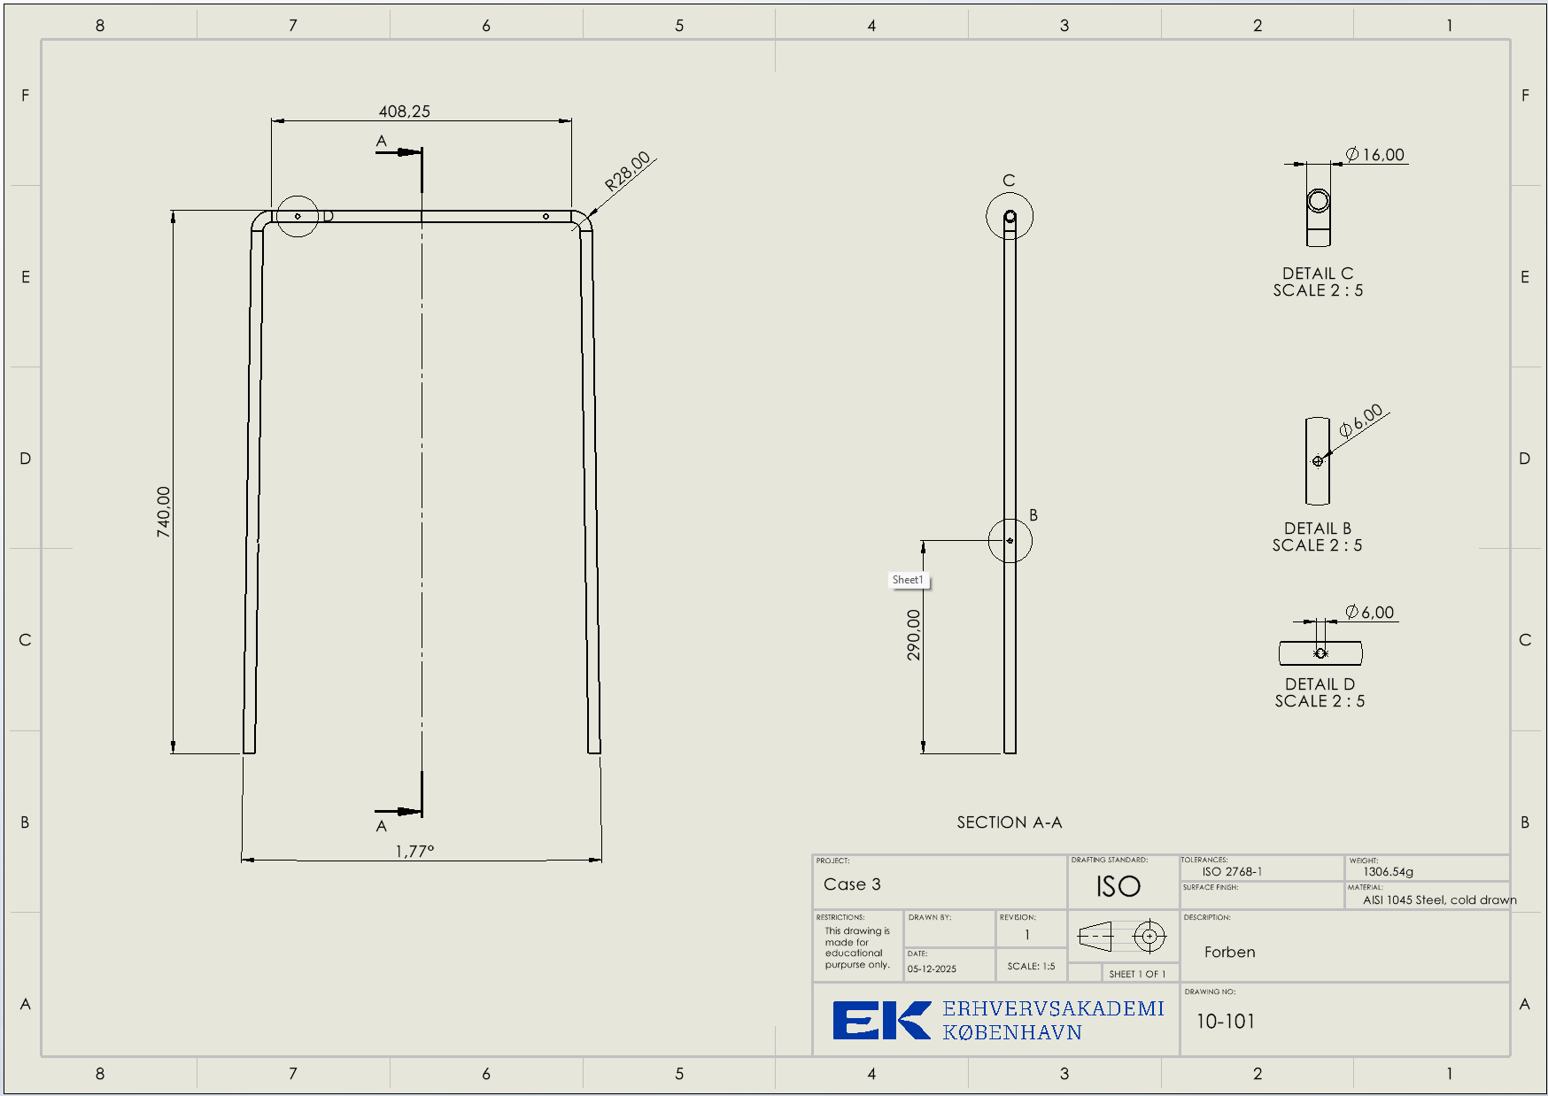
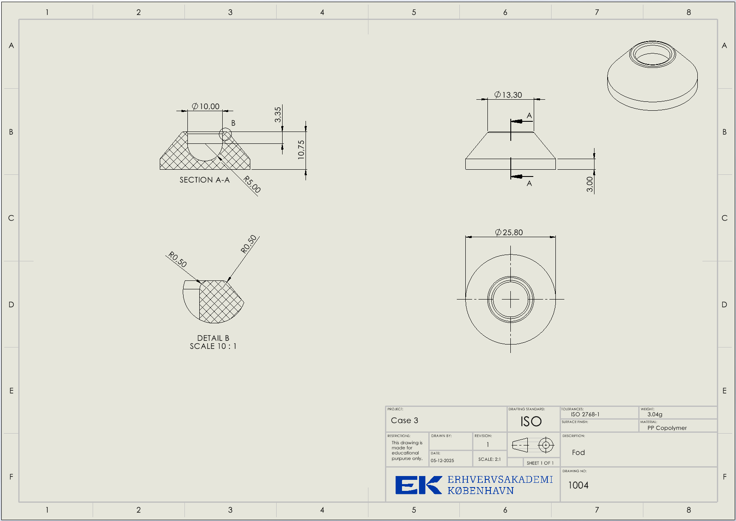
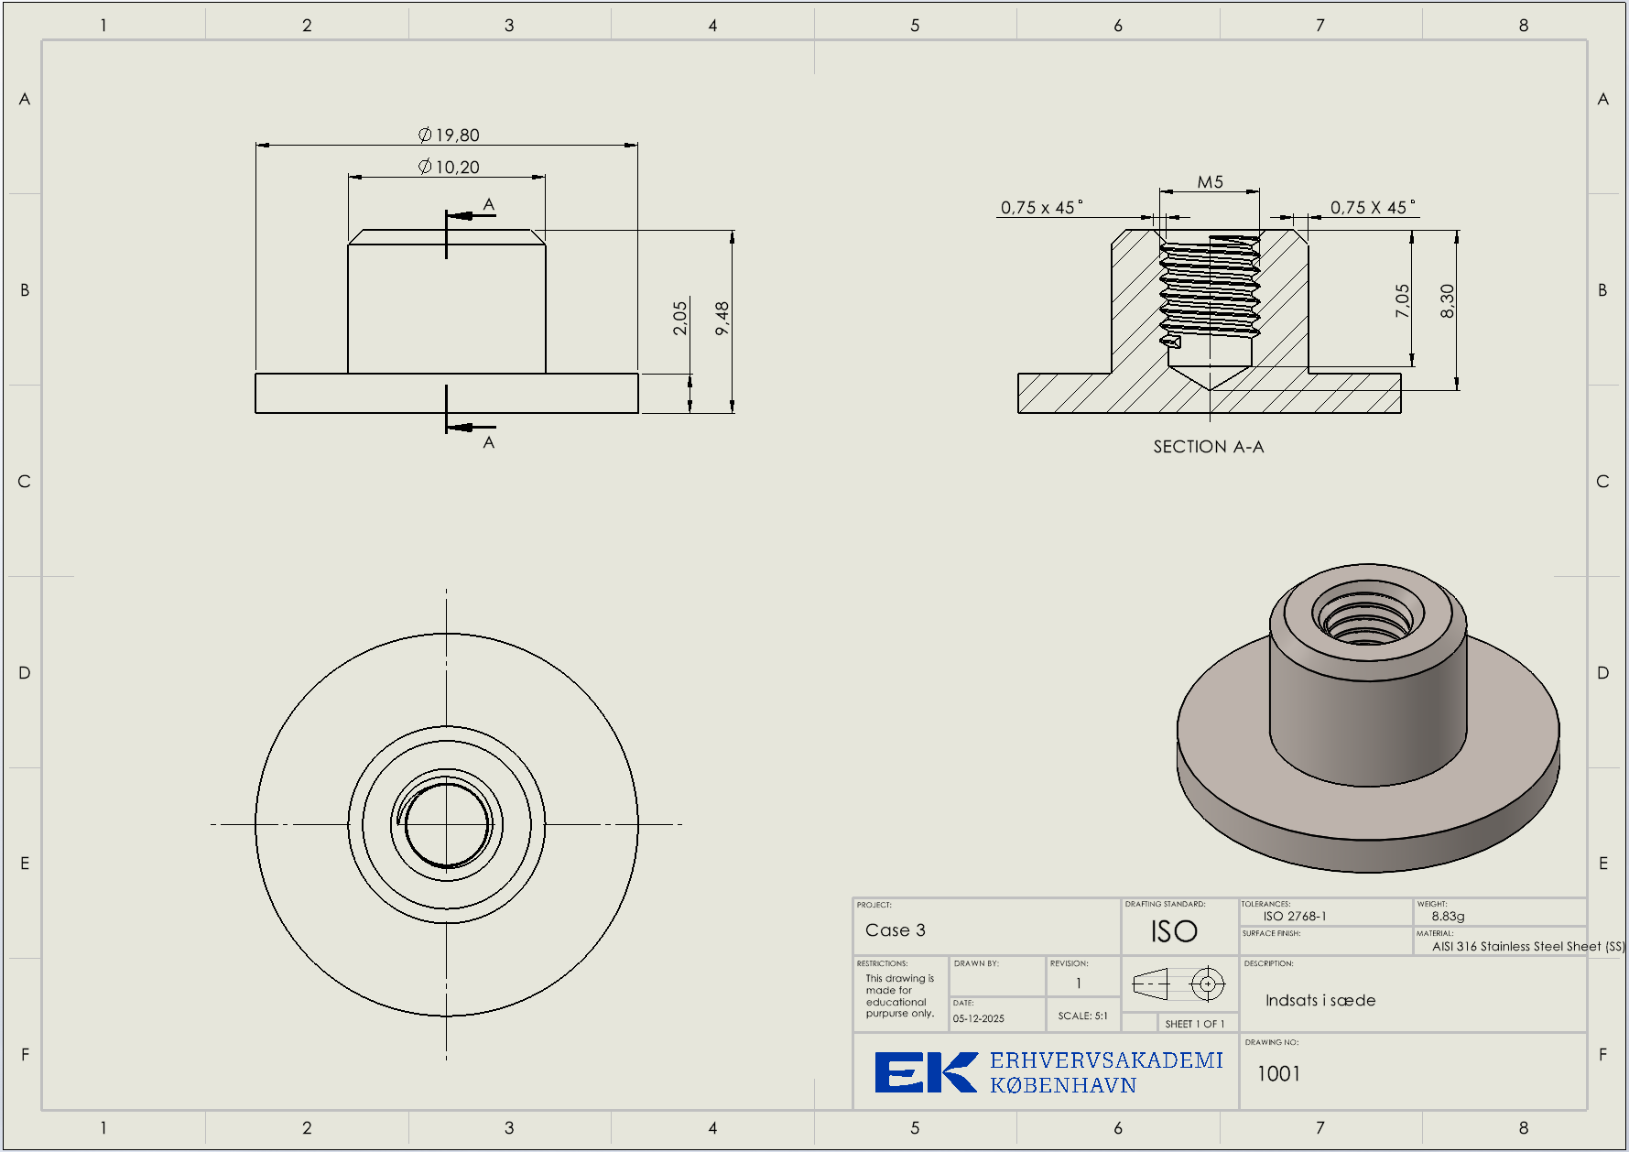
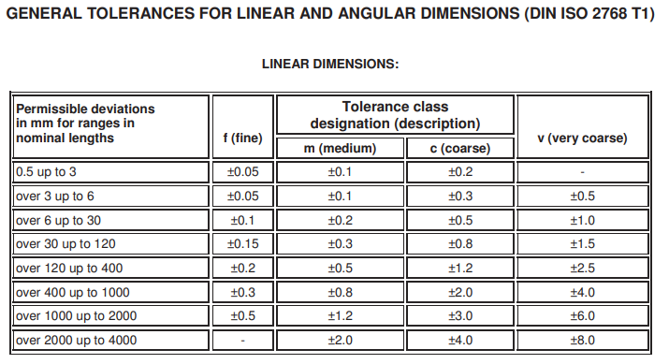
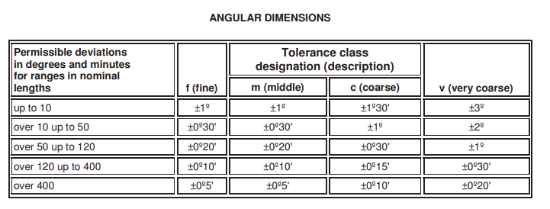
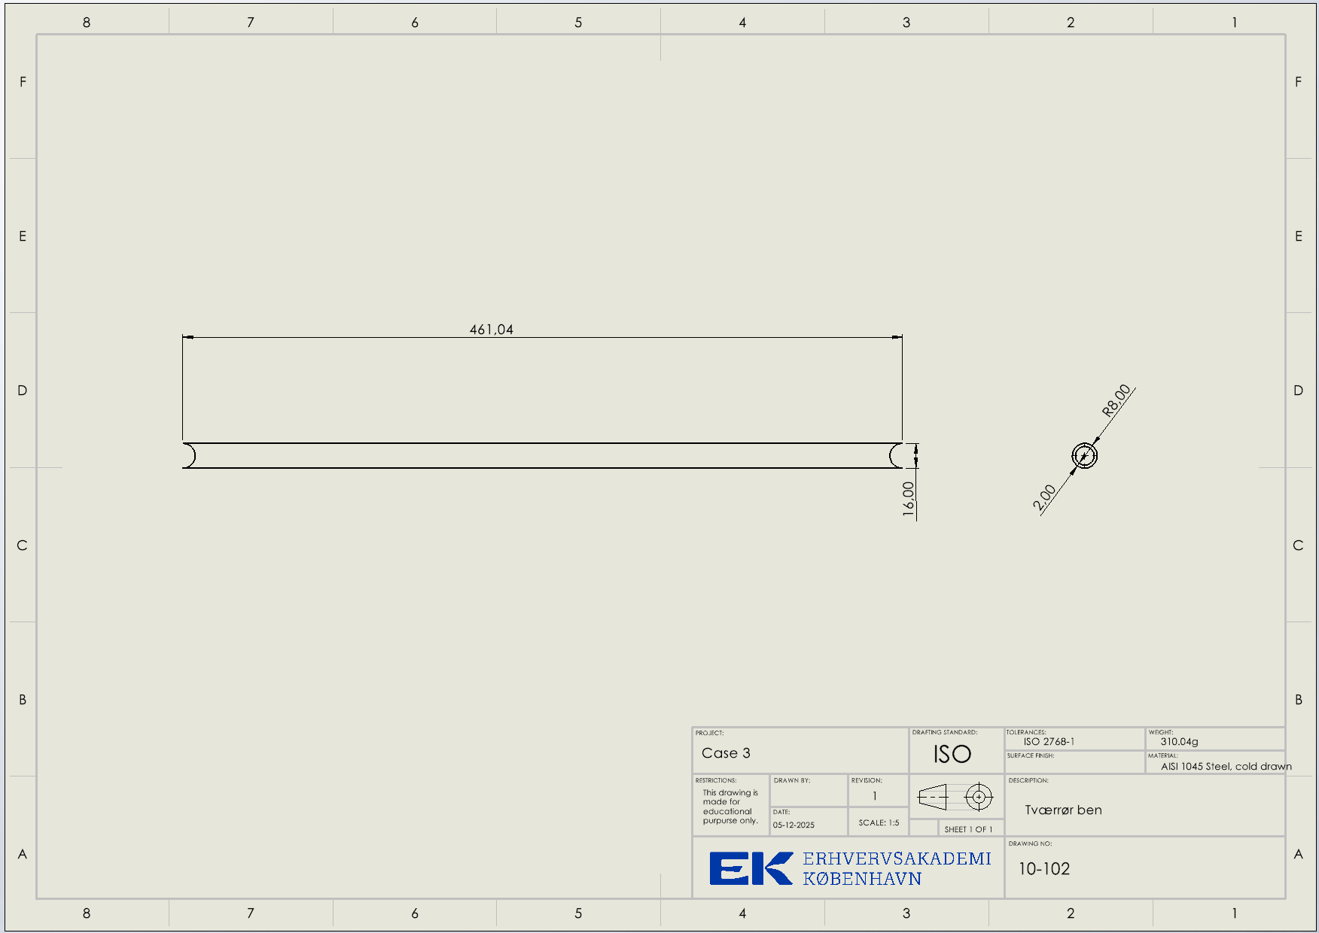
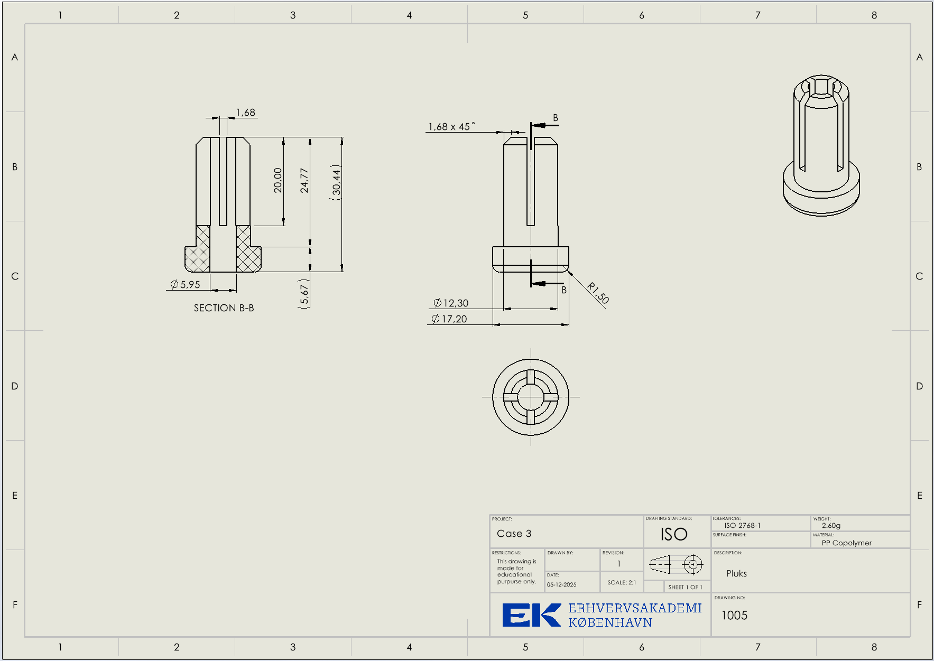
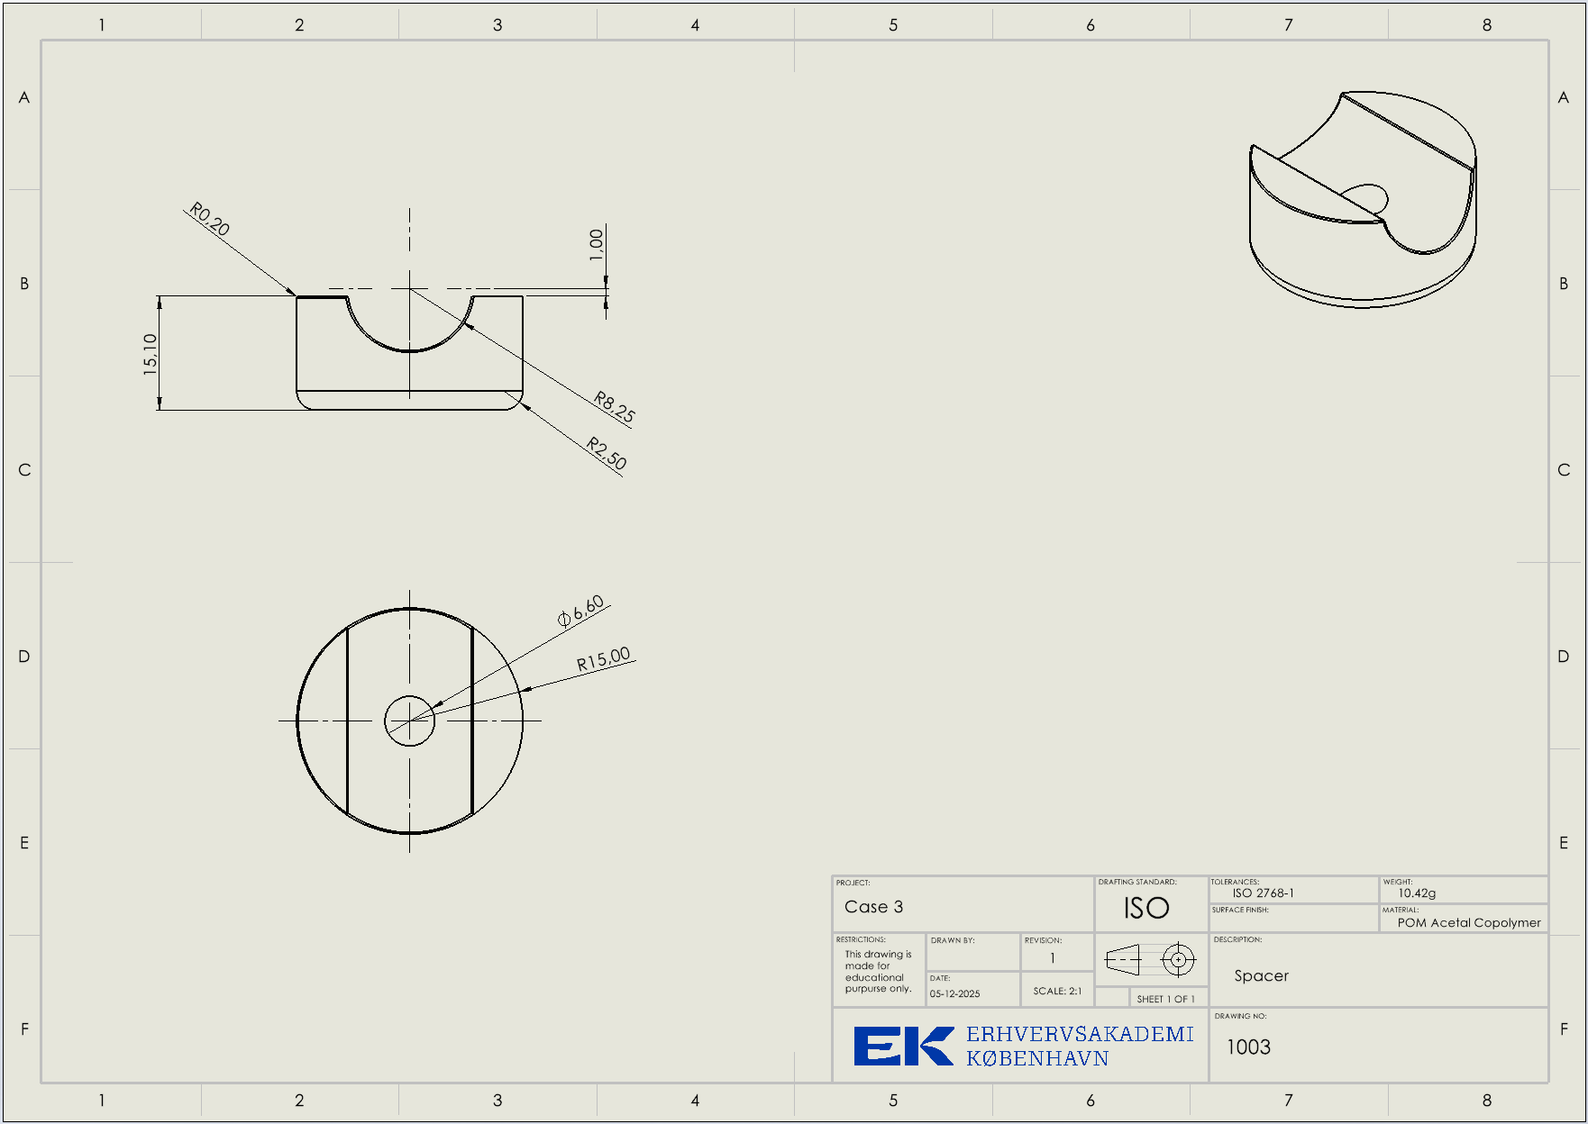
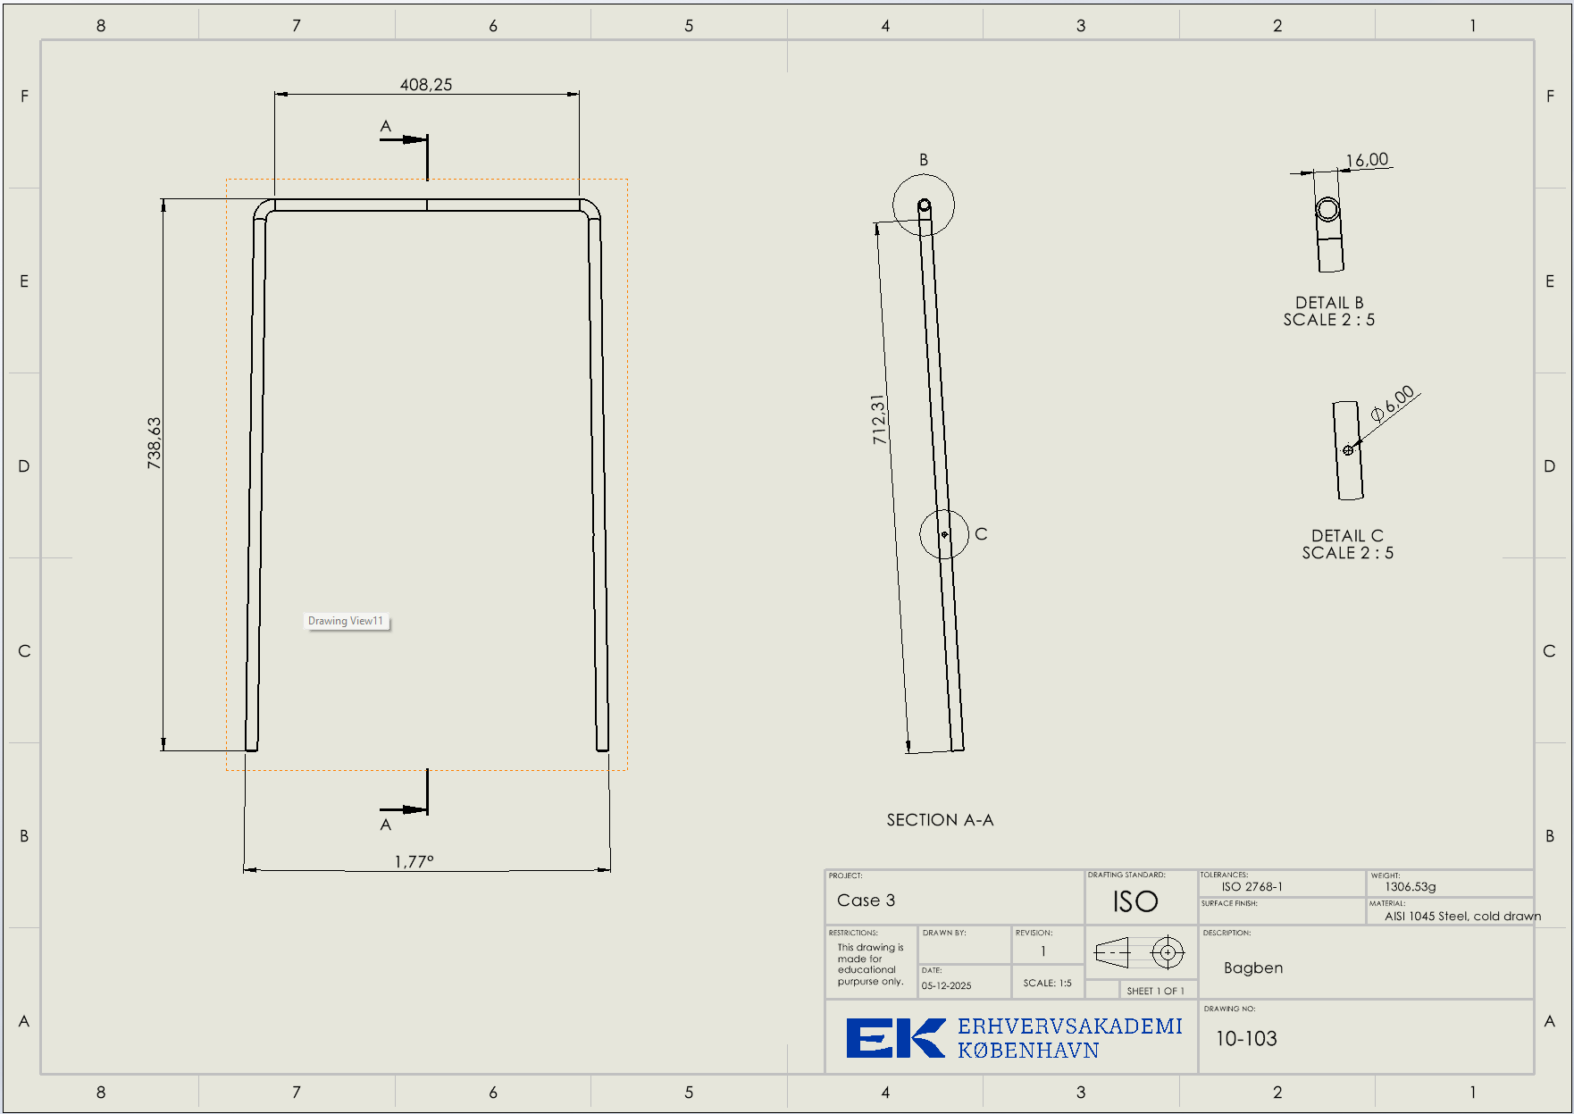
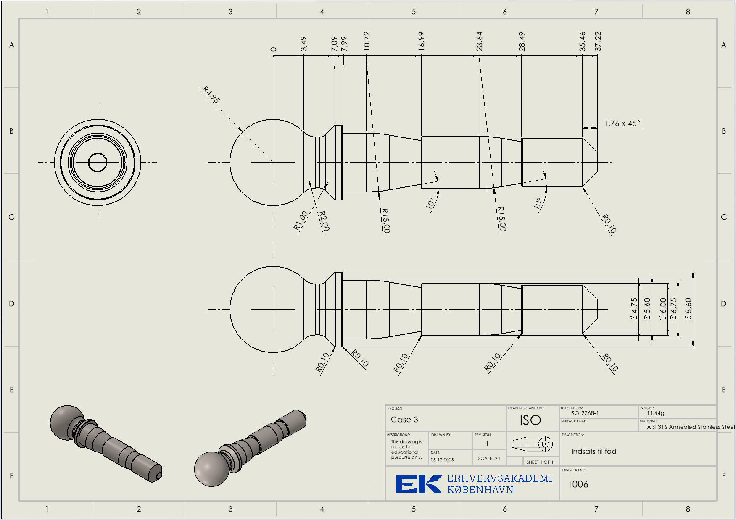
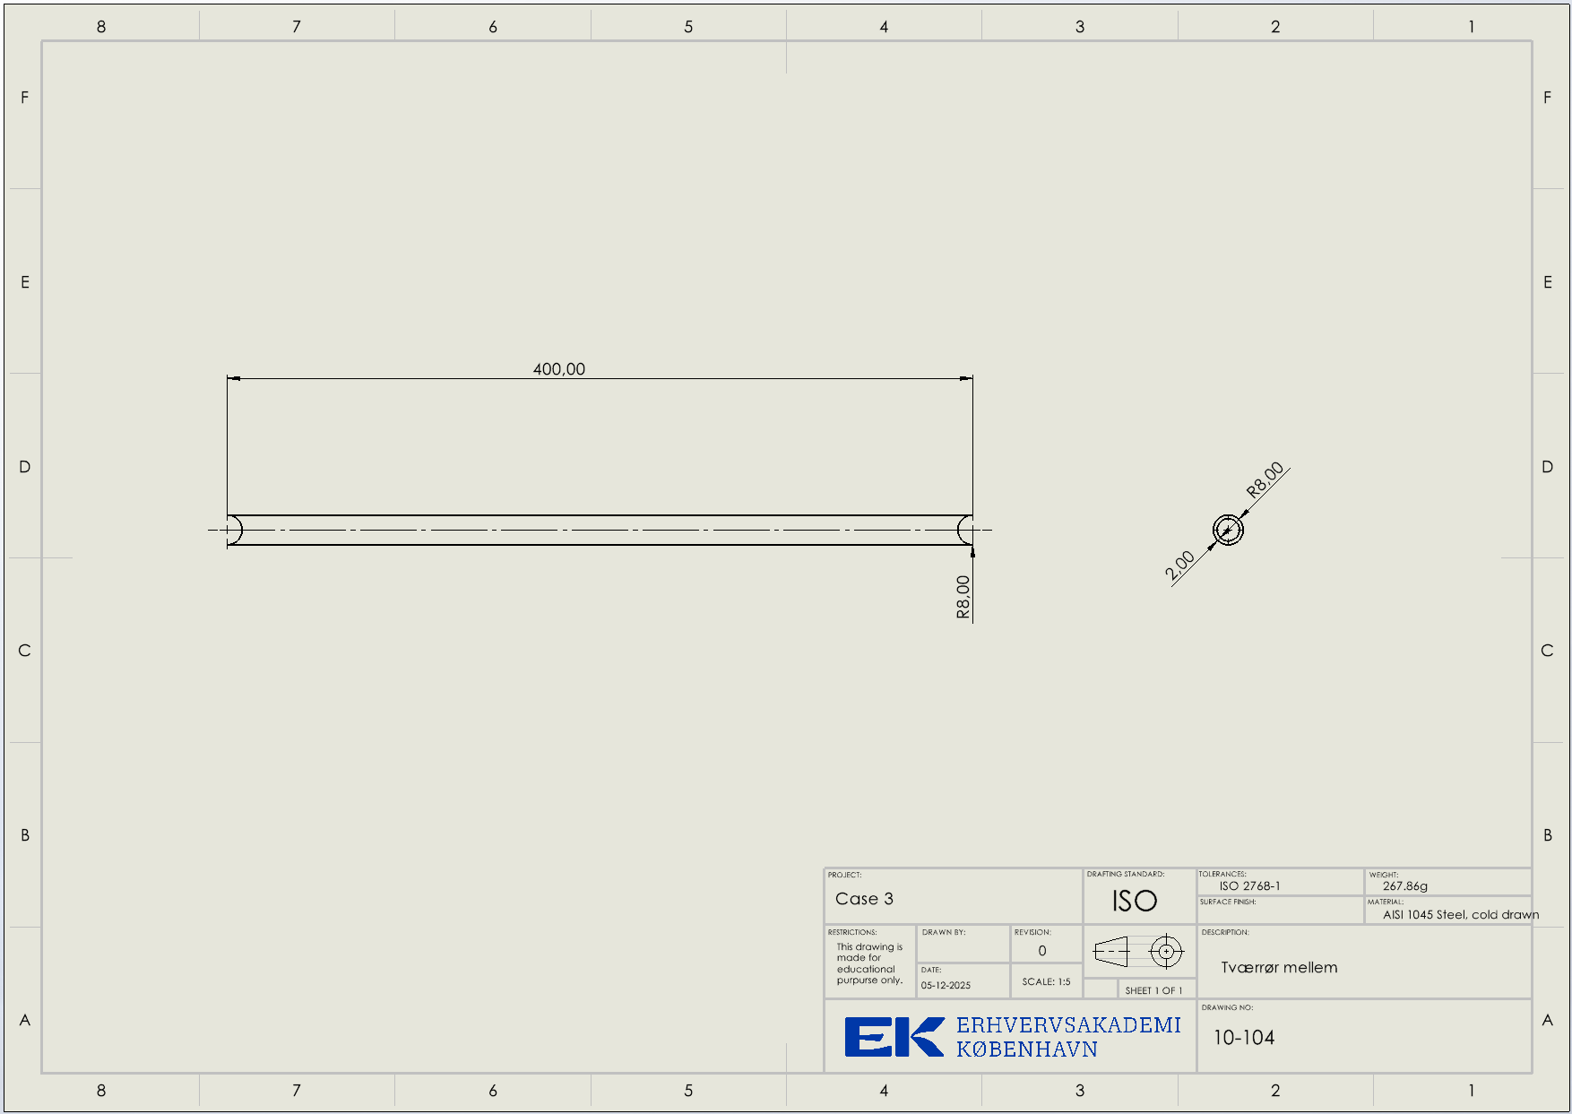
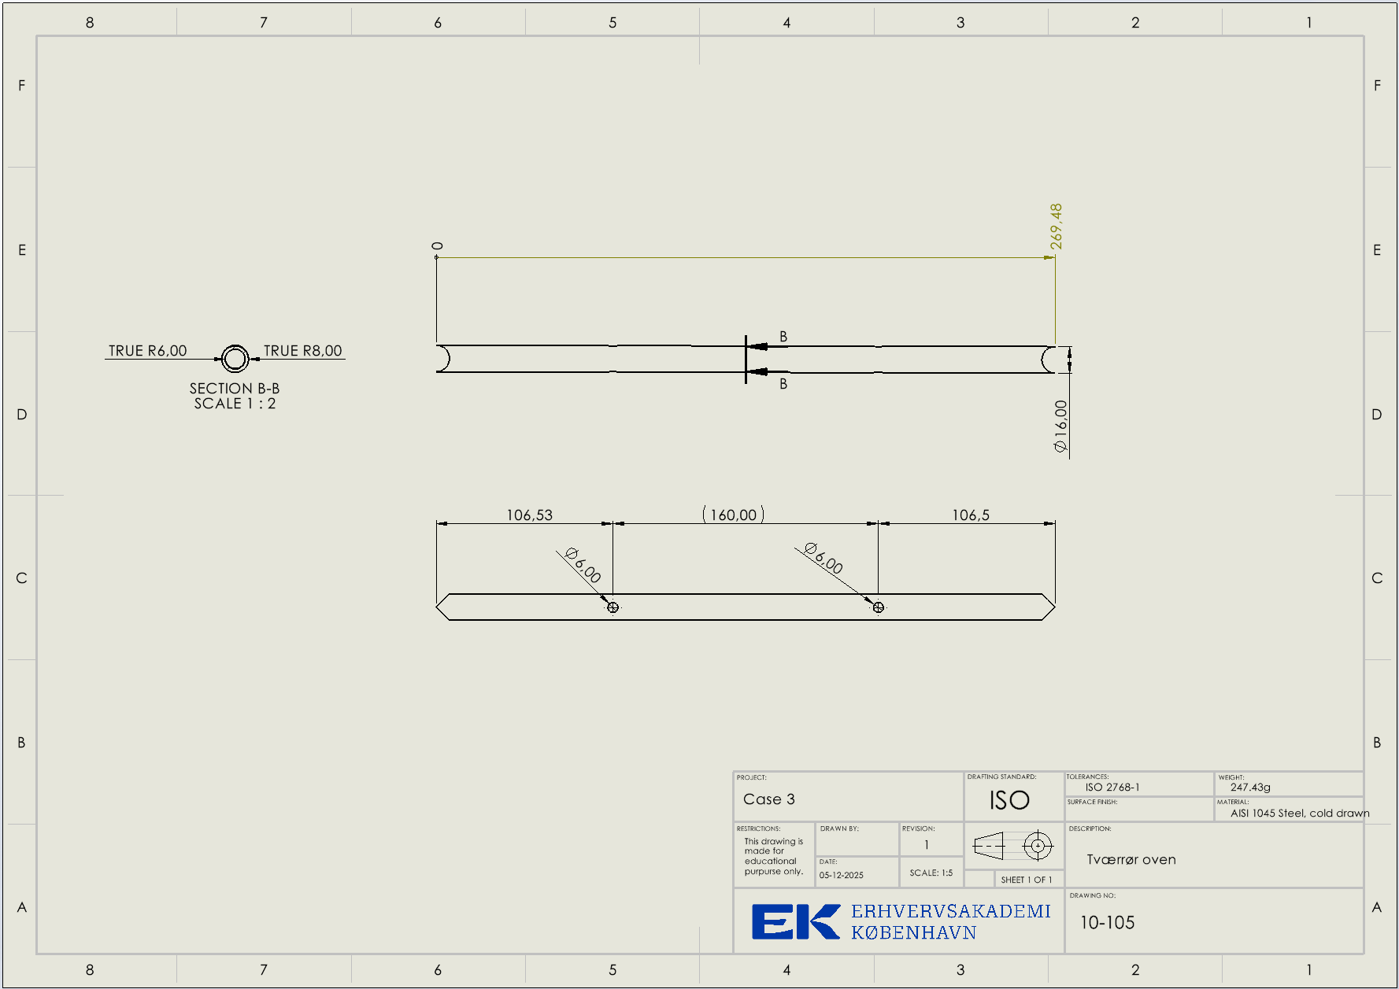
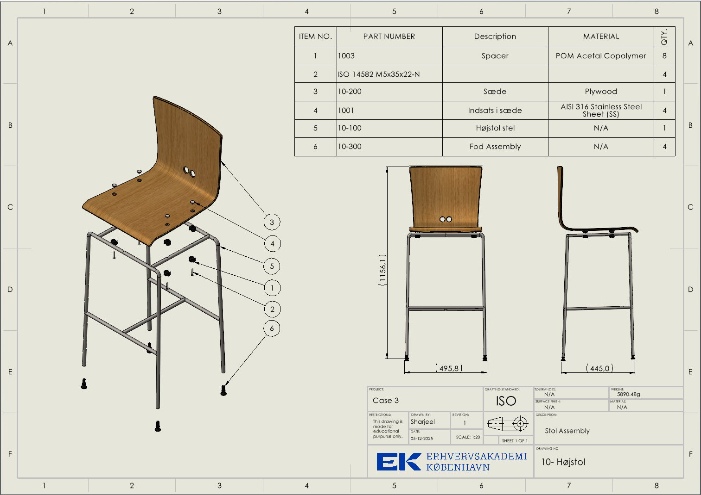
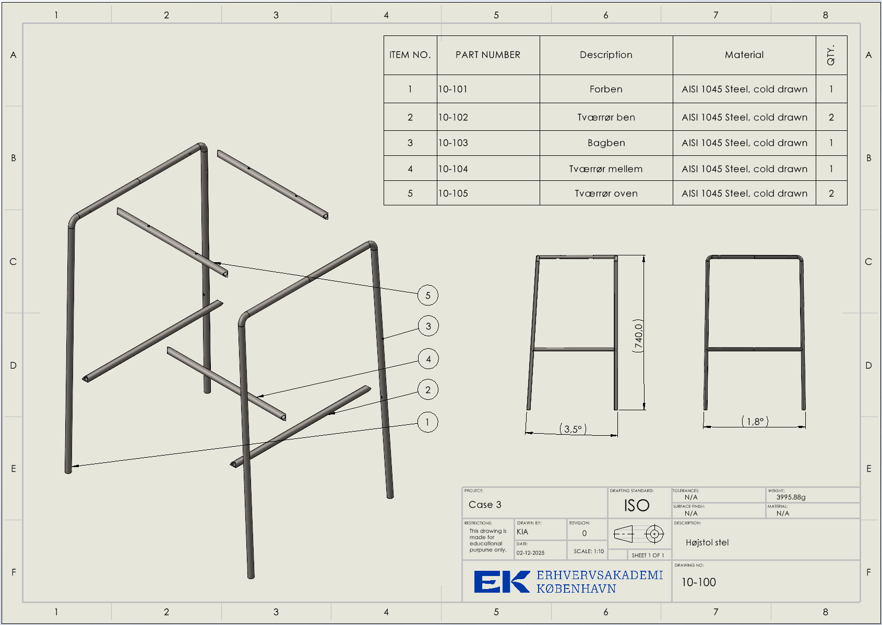
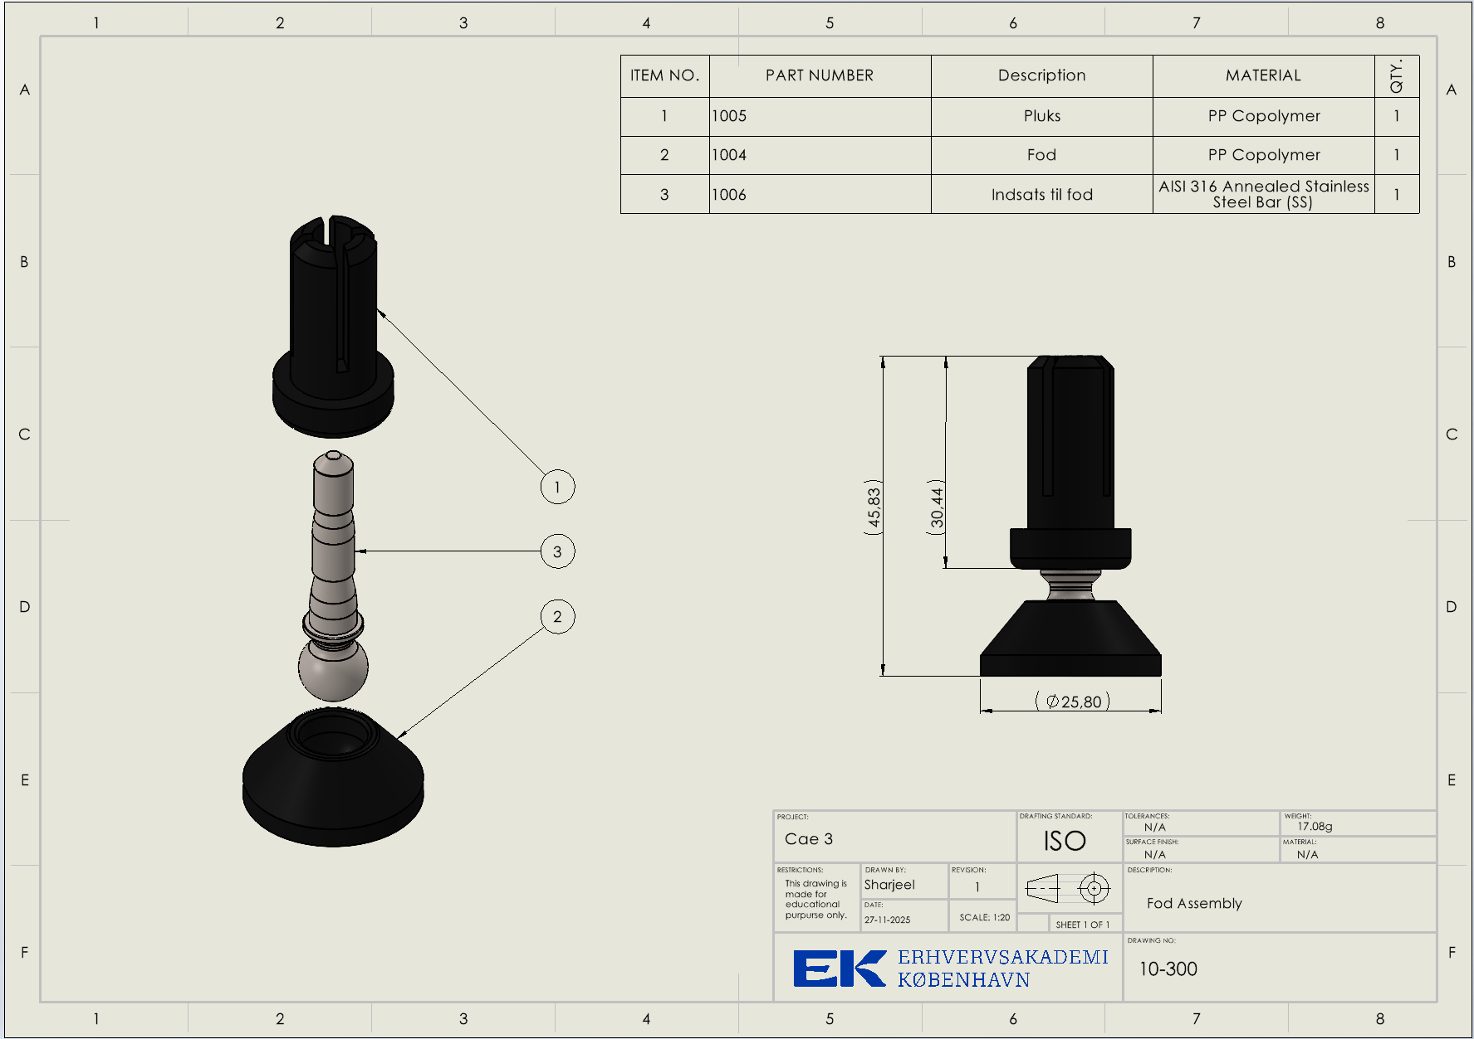
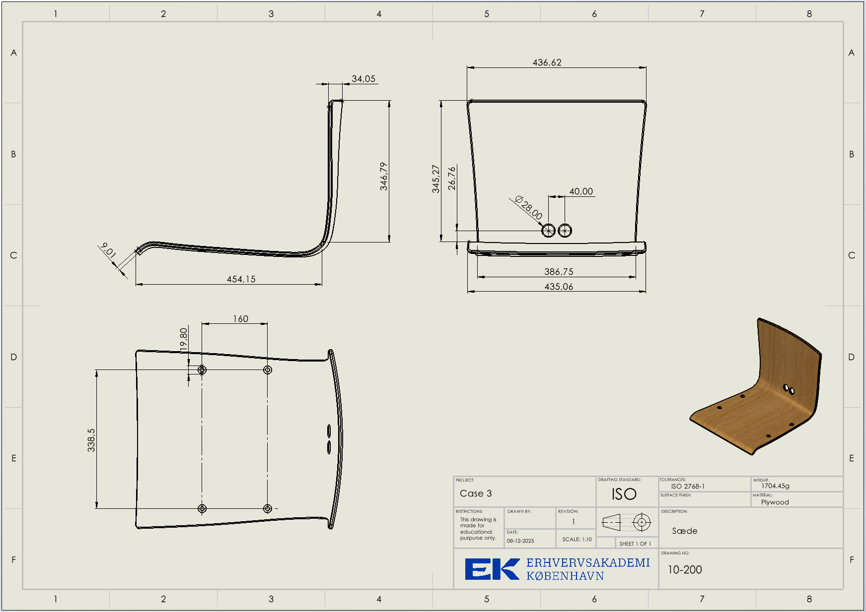
Component ID | Description | Type | Total Qty | Unit | Matrialer
10- Højstol | Stol assembly | BOM |  |  | N/A
10-200 | Sæde | Item | 1 | EA | Plywood
810 | Lim | Item | 167 | ml | N/A
820 | Sort maling RAL9005 | Item | 170.7 | ml | N/A
1003 | Spacer | Item | 8 | EA | POM
1001 | Indsats i sæde | Item | 4 | EA | AISI 316 Stainless Steel Bar(SS)
1002 | Skrue | Item | 4 | EA | N/A
10-100 | Stel | BOM |  |  | N/A
10-101 | Forben | Item | 1 | EA | AISI 1045 Steel, cold drawn
10-102 | Tværrør ben | Item | 2 | EA | AISI 1045 Steel, cold drawn
10-103 | Bagben | Item | 1 | EA | AISI 1045 Steel, cold drawn
10-104 | Tværrør mellem | Item | 1 | EA | AISI 1045 Steel, cold drawn
10-105 | Tværrør oven | Item | 2 | EA | AISI 1045 Steel, cold drawn
10-300 | Fod | BOM |  |  | N/A
1005 | Pluks | Item | 4 | EA | PP
1004 | Fod | Item | 4 | EA | PP
1006 | Indsats til fod | Item | 4 | EA | AISI 316 Annealed Stainless Steel Bar (SS)

